Fragments Clusters
SMILES | Cluster | ID Molecola | Real Label | Image
C[C@@H]1NCN2c3c(nc(N)[nH]c3=O)N[C@H](C)[C@@H]12 | -1 | 1 | 1 | 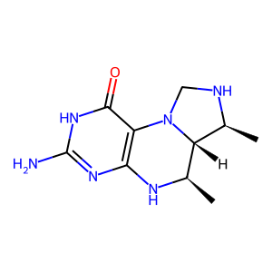
CO | 0 | 1 | 1 | 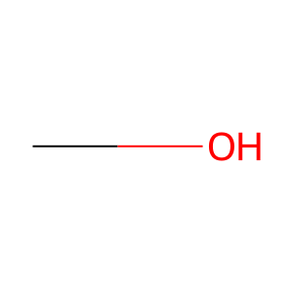
CO | 0 | 1 | 1
CO | 0 | 1 | 1
O=PO | 1 | 1 | 1 | 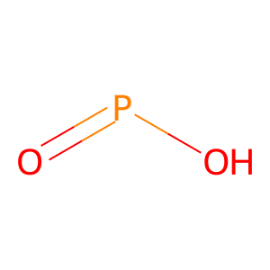
O=CO | 2 | 1 | 1 | 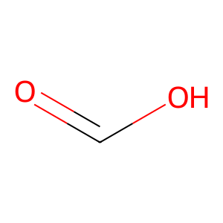
O=CO | 2 | 1 | 1
O[C@@H]1COC[C@H]1O | 3 | 1 | 1 | 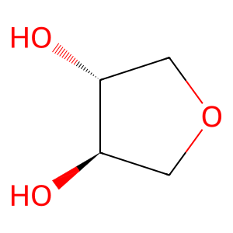
NC1CC1 | 4 | 2 | 1 | 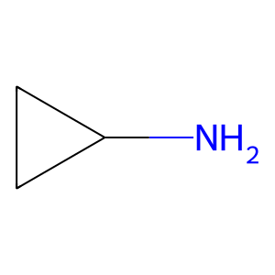
c1cnn2nccc2c1 | -1 | 2 | 1 | 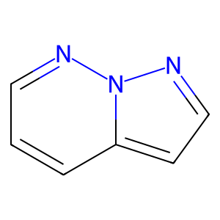
CCC | 5 | 3 | 1 | 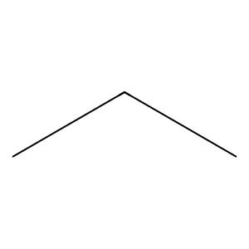
C=O | 6 | 3 | 1 | 
C=O | 6 | 3 | 1
CCC | 5 | 3 | 1
C=O | 6 | 3 | 1
CCC | 5 | 3 | 1
CCC | 5 | 4 | 1
C=O | 6 | 4 | 1
C=O | 6 | 4 | 1
CCC | 5 | 4 | 1
C=O | 6 | 4 | 1
CCC | 5 | 4 | 1
CCC | 5 | 6 | 1
C=O | 6 | 6 | 1
C=O | 6 | 6 | 1
CCC | 5 | 6 | 1
C=O | 6 | 6 | 1
CCC | 5 | 6 | 1
CCC | 5 | 7 | 1
C=O | 6 | 7 | 1
C=O | 6 | 7 | 1
CCC | 5 | 7 | 1
C=O | 6 | 7 | 1
CCC | 5 | 7 | 1
CC1=CCCCC1 | 7 | 8 | 1 | 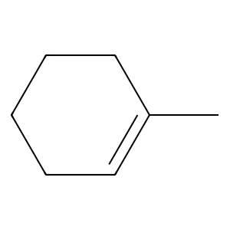
O=C1C=CCCC1 | 8 | 8 | 1 | 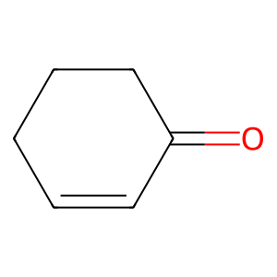
CCC | 5 | 8 | 1
CC1CCC1 | 3 | 8 | 1 | 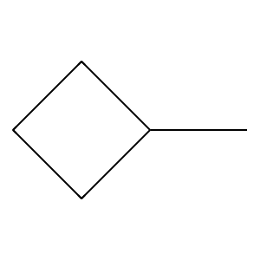
CN1CCCC1 | 9 | 9 | 1 | 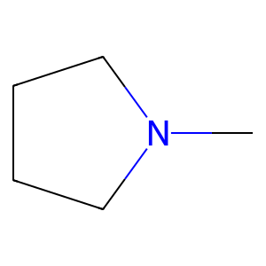
c1ccc2c(c1)CSc1ccccc1C2 | -1 | 9 | 1 | 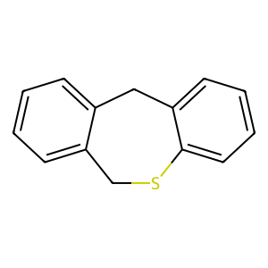
CCN | 5 | 10 | 1 | 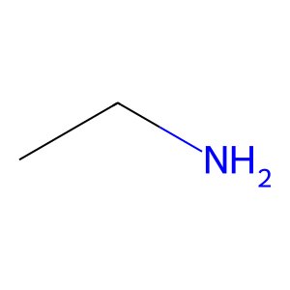
O=CO | 2 | 10 | 1
C=O | 6 | 10 | 1
C=O | 6 | 10 | 1
CC | 10 | 10 | 1 | 
C=O | 6 | 10 | 1
O=CO | 2 | 10 | 1
CCC | 5 | 10 | 1
CCO | 5 | 10 | 1 | 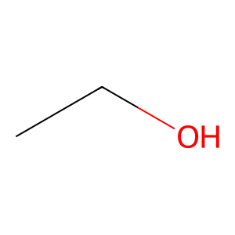
CC1=CC(=O)C(C)=CC1=O | 11 | 12 | 1 | 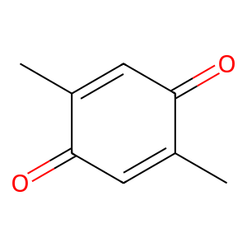
CCO | 5 | 12 | 1
CC | 10 | 12 | 1
CC | 10 | 12 | 1
CCC | 5 | 12 | 1
C=C1CCCC1 | 3 | 14 | 1 | 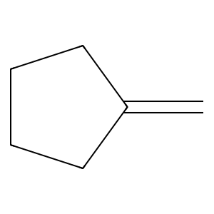
OC1CCCCC1 | 3 | 14 | 1 | 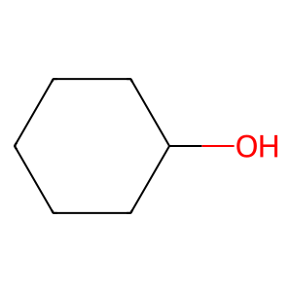
O=CO | 2 | 14 | 1
C[C@@H]1CCCC[C@@H]1O | 3 | 14 | 1 | 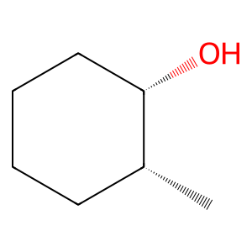
O=CO | 2 | 14 | 1
O=CO | 2 | 14 | 1
COc1ccccc1O | 12 | 15 | 1 | 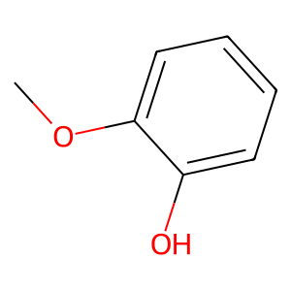
OC[C@@H]1OC[C@@H](O)[C@H](O)[C@H]1O | 3 | 15 | 1 | 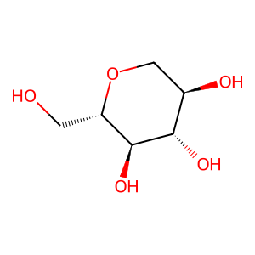
C=O | 6 | 15 | 1
CCO | 5 | 15 | 1
O=CO | 2 | 15 | 1
OC1[C@H](O)COC[C@H]1O | 3 | 15 | 1 | 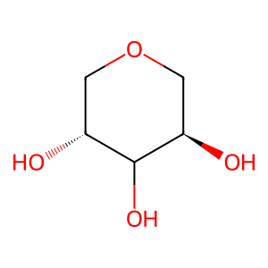
COc1ccccc1O | 12 | 15 | 1
CCC | 5 | 16 | 1
C=O | 6 | 16 | 1
C=O | 6 | 16 | 1
CCC | 5 | 16 | 1
C=O | 6 | 16 | 1
CCC | 5 | 16 | 1
COc1ccc2occc(=O)c2c1O | 13 | 17 | 1 | 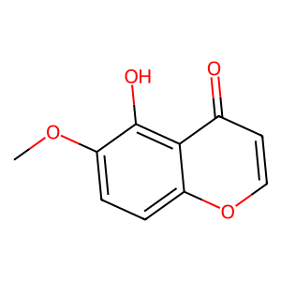
O=[SH](=O)O | 14 | 17 | 1 | 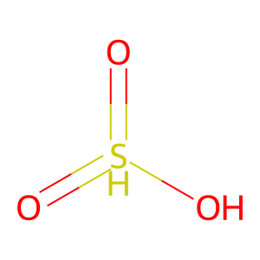
Oc1ccccc1 | 12 | 17 | 1 | 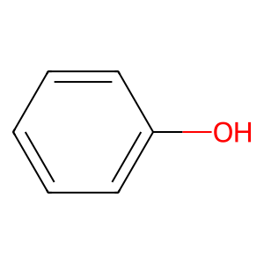
CCC | 5 | 19 | 1
C=O | 6 | 19 | 1
C=O | 6 | 19 | 1
CCC | 5 | 19 | 1
C=O | 6 | 19 | 1
CCC | 5 | 19 | 1
CCC | 5 | 27 | 1
C=O | 6 | 27 | 1
C=O | 6 | 27 | 1
CCC | 5 | 27 | 1
C=O | 6 | 27 | 1
CCC | 5 | 27 | 1
C=CC | 15 | 28 | 0 | 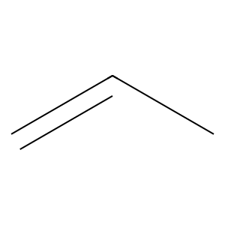
CC1=CCCCC1 | 7 | 28 | 0
Oc1cccc(O)c1 | 12 | 28 | 0 | 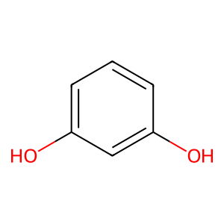
CCC | 5 | 28 | 0
CCC | 5 | 31 | 1
CO | 0 | 31 | 1
CO | 0 | 31 | 1
C=O | 6 | 31 | 1
CC=O | 16 | 31 | 1 | 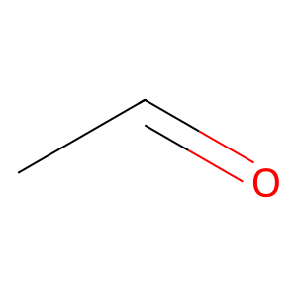
O=C1CCCO1 | 3 | 31 | 1 | 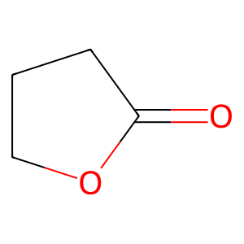
CC(C)S | 5 | 32 | 1 | 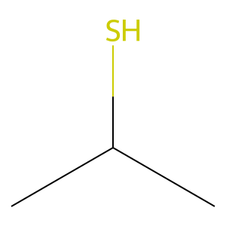
CCC | 5 | 33 | 1
C=O | 6 | 33 | 1
C=O | 6 | 33 | 1
CCC | 5 | 33 | 1
C=O | 6 | 33 | 1
CCC | 5 | 33 | 1
CCC | 5 | 34 | 1
CO | 0 | 34 | 1
CC1=CC=CC=CC=CC=C[C@H](O)[C@@H](C)OC(=O)C[C@@H](O)C[C@@H](O)C[C@@H](O)C[C@@H](O)C[C@@H](O)C[C@@H](O)C[C@@H]1O | -1 | 34 | 1 | 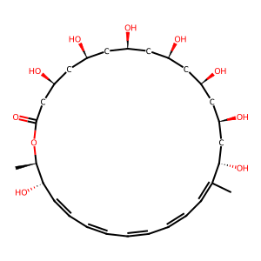
C=CC | 15 | 36 | 0
CCC | 5 | 36 | 0
CCC | 5 | 38 | 1
C=O | 6 | 38 | 1
C=O | 6 | 38 | 1
CCC | 5 | 38 | 1
C=O | 6 | 38 | 1
CCC | 5 | 38 | 1
C[C@H]1CCOC(=O)C1 | 3 | 40 | 1 | 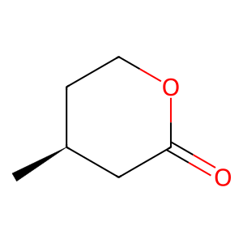
O=C1CCOC1 | 3 | 40 | 1 | 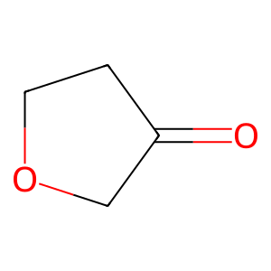
O=C1OCC[C@@H]1O | 3 | 40 | 1 | 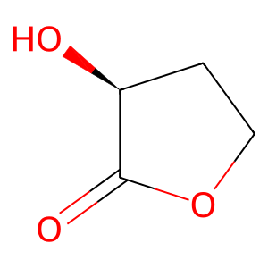
C[C@]12C(=O)C[C@@H](O)C=C1C=C[C@H]1COCCCC[C@H]12 | -1 | 40 | 1 | 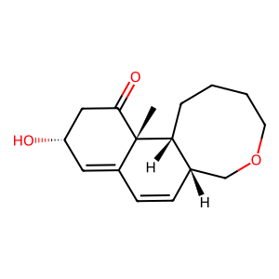
CC1CCCCC1 | 3 | 40 | 1 | 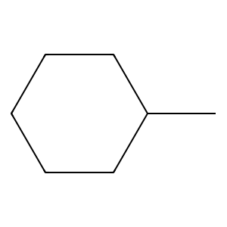
C=O | 6 | 41 | 1
Oc1ccccc1 | 12 | 41 | 1
O=C1O[C@@H]2C[C@@]1(O)CC[C@H]2O | 17 | 41 | 1 | 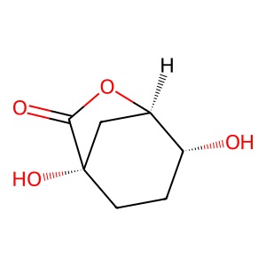
CC | 10 | 42 | 1
C=O | 6 | 42 | 1
CN | 18 | 42 | 1 | 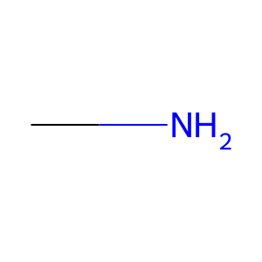
O=CO | 2 | 42 | 1
c1ccc2[nH]ccc2c1 | 19 | 42 | 1 | 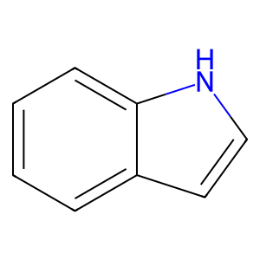
O=CO | 2 | 43 | 0
CCO | 5 | 43 | 0
CNC | 20 | 45 | 0 | 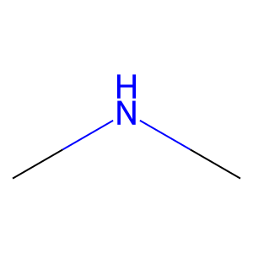
O=CO | 2 | 45 | 0
c1ccc2c(c1)CCC2 | 21 | 45 | 0 | 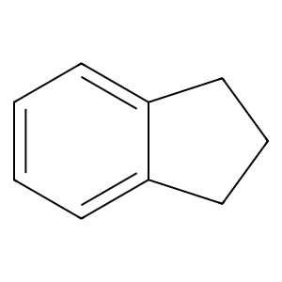
Nc1ccncn1 | 22 | 47 | 0 | 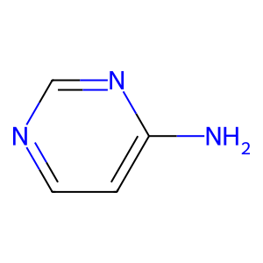
Cc1ccccc1 | 23 | 47 | 0 | 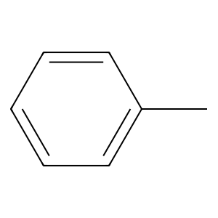
O=PO | 1 | 47 | 0
O=PO | 1 | 47 | 0
O=[PH](O)O | 24 | 47 | 0 | 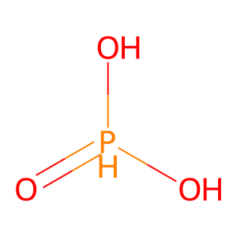
O[C@@H]1COC[C@@H]1O | 3 | 47 | 0 | 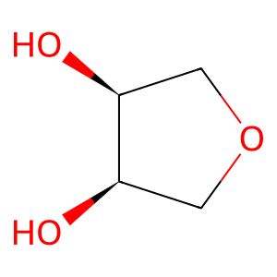
CC | 10 | 50 | 0
C=O | 6 | 50 | 0
O[C@@H]1CCNC1 | 25 | 50 | 0 | 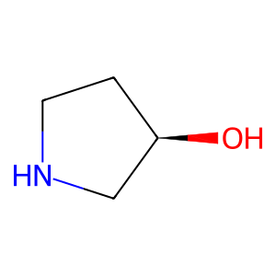
O=CO | 2 | 50 | 0
CCC | 5 | 52 | 1
C=O | 6 | 52 | 1
C=O | 6 | 52 | 1
CCC | 5 | 52 | 1
C=O | 6 | 52 | 1
CCC | 5 | 52 | 1
CCC | 5 | 54 | 1
O=PO | 1 | 54 | 1
CCN | 5 | 54 | 1
C=O | 6 | 54 | 1
CCC | 5 | 54 | 1
C=C1CCCC1 | 3 | 55 | 1
OC1CCCCC1 | 3 | 55 | 1
CC1CCCC1 | 3 | 55 | 1 | 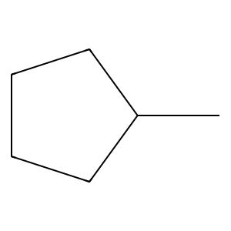
CC | 10 | 55 | 1
O=CO | 2 | 55 | 1
O=CO | 2 | 55 | 1
COC | 26 | 57 | 0 | 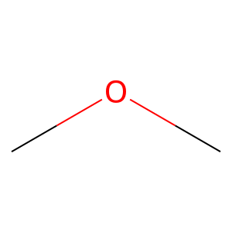
CCC | 5 | 57 | 0
CCC | 5 | 57 | 0
C=C | 27 | 58 | 1 | 
CCC | 5 | 58 | 1
C=O | 6 | 58 | 1
CC=CC | 15 | 58 | 1 | 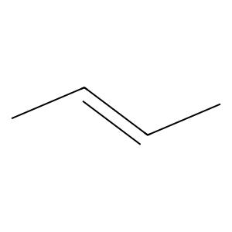
CC=O | 16 | 58 | 1
C[C@@]12O[C@H]1[C@H](O)CCC2=O | -1 | 58 | 1 | 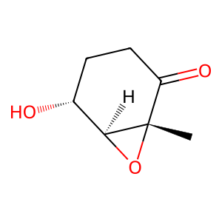
CCO | 5 | 61 | 1
CN | 18 | 61 | 1
C=O | 6 | 61 | 1
CCS | 5 | 61 | 1 | 
O=CO | 2 | 61 | 1
O=C1CCOCC1 | 3 | 62 | 1 | 
Oc1ccccc1 | 12 | 62 | 1
OC[C@@H]1OCC[C@@H](O)[C@@H]1O | 3 | 62 | 1 | 
OC[C@]1(O)COC[C@H]1O | 28 | 62 | 1 | 
CN | 18 | 63 | 1
O[C@@H]1C=C[C@H](O)CC1 | -1 | 63 | 1 | 
O=CO | 2 | 63 | 1
O=CO | 2 | 63 | 1
CCC | 5 | 68 | 1
C=O | 6 | 68 | 1
C=O | 6 | 68 | 1
CCC | 5 | 68 | 1
C=O | 6 | 68 | 1
CCC | 5 | 68 | 1
CC | 10 | 71 | 0
OCCO | 5 | 71 | 0 | 
C[C@@H]1CCC[C@H](C)C1 | 3 | 71 | 0 | 
OC[C@H]1OC[C@H](O)[C@@H](O)[C@@H]1O | 3 | 71 | 0 | 
CCC | 5 | 73 | 1
C=O | 6 | 73 | 1
C=O | 6 | 73 | 1
CCC | 5 | 73 | 1
C=O | 6 | 73 | 1
CCC | 5 | 73 | 1
CCC | 5 | 74 | 1
C=O | 6 | 74 | 1
C=O | 6 | 74 | 1
CCC | 5 | 74 | 1
C=O | 6 | 74 | 1
CCC | 5 | 74 | 1
CCC | 5 | 75 | 1
C=O | 6 | 75 | 1
CCC | 5 | 75 | 1
C=O | 6 | 75 | 1
CCC | 5 | 75 | 1
CCC | 5 | 76 | 1
C=O | 6 | 76 | 1
C=O | 6 | 76 | 1
CCC | 5 | 76 | 1
O=PO | 1 | 76 | 1
C[NH+](C)C | 29 | 76 | 1 | 
CCC | 5 | 77 | 1
C=O | 6 | 77 | 1
CCC | 5 | 77 | 1
C=O | 6 | 77 | 1
CCC | 5 | 77 | 1
CC1=CC[C@@]2(CC1)C(C)=CC(=O)CC2(C)C | -1 | 78 | 0 | 
C=C1C[C@@]23CCC[C@@H](C)[C@@H]2CC[C@@H]1C3 | 3 | 82 | 1 | 
CC | 10 | 82 | 1
C=O | 6 | 82 | 1
OC[C@@H]1OC[C@@H](O)[C@H](O)[C@H]1O | 3 | 82 | 1
OC[C@H]1OCCC[C@@H]1O | 3 | 82 | 1 | 
OC[C@H]1OC[C@@H](O)[C@@H](O)[C@@H]1O | 3 | 82 | 1 | 
C[C@H]1OC[C@@H](O)[C@@H](O)[C@H]1O | 3 | 82 | 1 | 
NN | -1 | 83 | 1 | 
O=CO | 2 | 83 | 1
C=O | 6 | 83 | 1
CO | 0 | 83 | 1
C=O | 6 | 83 | 1
Cc1ccccc1 | 23 | 83 | 1
Cc1ccccc1 | 23 | 83 | 1
Cc1ccccn1 | 30 | 84 | 1 | 
Clc1ccccc1 | 12 | 84 | 1 | 
CCC | 5 | 86 | 1
CO | 0 | 86 | 1
CO | 0 | 86 | 1
CO | 0 | 86 | 1
CO | 0 | 86 | 1
C[C@@H]1C=CC(=O)O1 | 31 | 86 | 1 | 
C=C | 27 | 87 | 1
CC1(C)CCC[C@@]2(C)C[C@](C)(O)[C@@H](O)[C@@H](O)[C@@H]12 | 32 | 87 | 1 | 
OCCO | 5 | 87 | 1
O=CO | 2 | 90 | 0
O[C@@H]1CC[C@@H](F)C1 | 3 | 90 | 0 | 
CO | 0 | 90 | 0
c1ccc2c(c1)CCC2 | 21 | 90 | 0
CCC | 5 | 91 | 1
C=O | 6 | 91 | 1
C=O | 6 | 91 | 1
CCC | 5 | 91 | 1
C=O | 6 | 91 | 1
CCC | 5 | 91 | 1
C[C@]12CC[C@@H]3[C@@H](CC=C4C[C@H](O)CC[C@@]43C)[C@@H]1C[C@H](O)[C@@H]2O | 33 | 94 | 1 | 
C[C@@]12CCOC(=O)[C@@H]1COCC(=O)C2 | -1 | 95 | 1 | 
C[C@@]12C(=O)C=CC[C@@]1(O)C[C@@H](O)[C@@H]1COC[C@H](O)CC[C@H]12 | -1 | 95 | 1 | 
O=C1CCCO1 | 3 | 95 | 1
CC1CCCCC1 | 3 | 95 | 1
CC1=C[C@@H]2O[C@H]3[C@@H](O)C[C@@](C)([C@]2(CO)[C@H](O)C1=O)[C@]31CO1 | 34 | 96 | 1 | 
Cc1cc(=O)c2c(O)cc(O)cc2o1 | 13 | 97 | 1 | 
OC[C@H]1OC[C@@H](O)[C@H](O)[C@@H]1O | 3 | 97 | 1 | 
COc1cc(O)cc(C)c1Cl | -1 | 99 | 1 | 
C=O | 6 | 99 | 1
C[C@@H]1C=C(CO)[C@H](O)CC1 | -1 | 99 | 1 | 
CCC | 5 | 99 | 1
Oc1cccc(F)c1 | 12 | 100 | 1 | 
OC1=CCCC=C1 | -1 | 100 | 1 | 
CCO | 5 | 101 | 0
C=O | 6 | 101 | 0
O=PO | 1 | 101 | 0
CCC | 5 | 101 | 0
C=O | 6 | 101 | 0
C=O | 6 | 101 | 0
C=O | 6 | 101 | 0
CCC | 5 | 101 | 0
CCC | 5 | 101 | 0
CCC | 5 | 101 | 0
C[C@@H]1O[C@H](C)C[C@@](C)(c2ccccc2)O1 | -1 | 102 | 1 | 
CCO | 5 | 105 | 1
CO | 0 | 105 | 1
CO | 0 | 105 | 1
OCCO | 5 | 105 | 1
CCC | 5 | 106 | 1
C=O | 6 | 106 | 1
C=O | 6 | 106 | 1
CCC | 5 | 106 | 1
CCC | 5 | 106 | 1
O=CO | 2 | 108 | 1
Cc1ccccc1 | 23 | 108 | 1
Clc1ccccc1 | 12 | 108 | 1
C=CC=O | 35 | 111 | 1 | 
CC | 10 | 111 | 1
CC | 10 | 111 | 1
CCC | 5 | 111 | 1
COc1ccc(C)c2c1C(=O)OC2 | -1 | 115 | 1 | 
C[C@@H]1CC[C@@H]2C(C)(C)OC(=O)CC[C@@]2(C)C1 | 36 | 115 | 1 | 
CC=O | 16 | 115 | 1
CCC | 5 | 116 | 1
CC | 10 | 116 | 1
O[C@@H]1CCCOC1 | 3 | 116 | 1 | 
OC[C@@H]1OC[C@@H](O)[C@H](O)[C@H]1O | 3 | 116 | 1
C=O | 6 | 117 | 1
Fc1ccccc1 | 12 | 117 | 1 | 
c1ccc2[nH]ccc2c1 | 19 | 117 | 1
CN1CCNCC1 | 9 | 121 | 1 | 
C=O | 6 | 121 | 1
Cc1cccnc1 | 30 | 121 | 1 | 
CCO | 5 | 121 | 1
C=C1CC[C@@H](O)C[C@@H]1O | 3 | 122 | 1 | 
CC1CCCC1 | 3 | 122 | 1
CC | 10 | 122 | 1
CCC(O)CC | 5 | 122 | 1 | 
CCO | 5 | 122 | 1
OC[C@@H]1OC[C@@H](O)[C@H](O)[C@@H]1O | 3 | 123 | 1 | 
Cc1ccccc1 | 23 | 123 | 1
COC | 26 | 124 | 1
C=O | 6 | 124 | 1
Oc1cccc(O)c1O | 12 | 124 | 1 | 
O[C@H]1[C@H](O)COC[C@@H]1O | 3 | 124 | 1 | 
COC | 26 | 124 | 1
Oc1ccc2cc1CC=CCCCC[C@@H](O)CC2 | -1 | 124 | 1 | 
CCN | 5 | 126 | 1
C=O | 6 | 126 | 1
Clc1ccccc1 | 12 | 126 | 1
C=O | 6 | 126 | 1
C=O | 6 | 126 | 1
NCC1CCCCC1 | 4 | 126 | 1 | 
C=CC1=C(C)CNC1=O | -1 | 127 | 1 | 
Cc1cc[nH]c1C=O | -1 | 127 | 1 | 
OC[C@@H]1OC[C@@H](O)[C@H](O)[C@@H]1O | 3 | 127 | 1
Cc1c[nH]c2c1C(=O)CC2 | -1 | 127 | 1 | 
O=CO | 2 | 127 | 1
O=CO | 2 | 127 | 1
Cc1cc[nH]c1 | -1 | 127 | 1 | 
CCC | 5 | 128 | 1
C=O | 6 | 128 | 1
C[C@@H]1CCCC(C)(C)C1 | 3 | 128 | 1 | 
C[C@@H]1CCC=C[C@@H]1C | 3 | 128 | 1 | 
C[C@H]1CC[C@@H](C)[C@@H](C)C1 | 3 | 128 | 1 | 
CCC | 5 | 130 | 1
C=O | 6 | 130 | 1
CCO | 5 | 130 | 1
C=O | 6 | 130 | 1
CCC | 5 | 130 | 1
C=CC | 15 | 131 | 0
O=CO | 2 | 131 | 0
O=CO | 2 | 131 | 0
C[C@@H]1CC[C@H]2C(C)(C)[C@@H](O)CC[C@]2(C)C1 | 36 | 131 | 0 | 
CCC | 5 | 132 | 1
C=O | 6 | 132 | 1
CCO | 5 | 132 | 1
CCO | 5 | 132 | 1
CCO | 5 | 132 | 1
CCC | 5 | 136 | 0
CC1CCCCC1 | 3 | 136 | 0
O=Cc1ccccc1 | 37 | 136 | 0 | 
C[C@H]1C(=O)C2=C(CCCCN2)[C@@H]1C | -1 | 138 | 1 | 
C[C@@H]1OC[C@@H](O)[C@@H](O)[C@H]1O | 3 | 139 | 1 | 
O=c1c(O)coc2cccc(O)c12 | 13 | 139 | 1 | 
Oc1ccccc1O | 12 | 139 | 1 | 
O[C@@H]1[C@H](O)COC[C@@H]1O | 3 | 139 | 1 | 
CCC | 5 | 141 | 1
CO | 0 | 141 | 1
O=CO | 2 | 141 | 1
CCC | 5 | 142 | 1
C=O | 6 | 142 | 1
C=O | 6 | 142 | 1
CCC | 5 | 142 | 1
C=O | 6 | 142 | 1
CCC | 5 | 142 | 1
COc1ccccc1O | 12 | 143 | 1
C=O | 6 | 143 | 1
C[C@H]1CC[C@@H]2[C@H](CC=C[C@@H]2C)C1 | -1 | 143 | 1 | 
CC | 10 | 143 | 1
CC | 10 | 143 | 1
CCC | 5 | 143 | 1
COc1ccccc1O | 12 | 148 | 0
CO | 0 | 148 | 0
CC(C)C | 5 | 148 | 0 | 
CC=O | 16 | 149 | 1
Cc1cc(O)cs1 | -1 | 149 | 1 | 
CCC | 5 | 150 | 1
Oc1ccccc1 | 12 | 150 | 1
Cn1ccnc1 | -1 | 150 | 1 | 
Cn1c2nc3ccccc3c-2cc2ccccc21 | -1 | 152 | 0 | 
O=CO | 2 | 154 | 0
C=O | 6 | 154 | 0
Oc1cccc(O)c1O | 12 | 154 | 0
O[C@H]1CC=CC[C@@H]1O | -1 | 154 | 0 | 
CCC | 5 | 156 | 1
C=O | 6 | 156 | 1
C=O | 6 | 156 | 1
CCC | 5 | 156 | 1
C=O | 6 | 156 | 1
CCC | 5 | 156 | 1
O=c1ccoc2cccc(O)c12 | 13 | 157 | 1 | 
OC1[C@H](O)COC[C@H]1O | 3 | 157 | 1
Oc1ccccc1O | 12 | 157 | 1
OC[C@H]1OC[C@@H](O)[C@@H](O)[C@@H]1O | 3 | 157 | 1
CC | 10 | 158 | 1
CC | 10 | 158 | 1
CC | 10 | 158 | 1
CCC | 5 | 158 | 1
CC | 10 | 158 | 1
CC | 10 | 158 | 1
CC | 10 | 158 | 1
CCC | 5 | 158 | 1
CCC | 5 | 160 | 1
C=O | 6 | 160 | 1
CN | 18 | 160 | 1
CCO | 5 | 160 | 1
O=CO | 2 | 160 | 1
CC=O | 16 | 162 | 0
Oc1ccc(F)cc1 | 12 | 162 | 0 | 
CC=O | 16 | 162 | 0
COC | 26 | 166 | 0
COC | 26 | 166 | 0
COC | 26 | 166 | 0
C1NC[C@@H]2O[C@@H]12 | 38 | 166 | 0 | 
CC1=CCCCC1 | 7 | 168 | 1
CCCO | 5 | 168 | 1 | 
CCC | 5 | 170 | 1
C=O | 6 | 170 | 1
C=O | 6 | 170 | 1
CCC | 5 | 170 | 1
C=O | 6 | 170 | 1
CCC | 5 | 170 | 1
CCC | 5 | 175 | 1
C=O | 6 | 175 | 1
C=O | 6 | 175 | 1
CCC | 5 | 175 | 1
C=O | 6 | 175 | 1
CCC | 5 | 175 | 1
OC[C@H]1CCCCN1 | -1 | 177 | 0 | 
Clc1ccccc1 | 12 | 177 | 0
c1ccc2ncccc2c1 | 30 | 177 | 0 | 
CCC | 5 | 178 | 1
C=O | 6 | 178 | 1
C=O | 6 | 178 | 1
CCC | 5 | 178 | 1
O=PO | 1 | 178 | 1
CO | 0 | 178 | 1
O=[PH](O)O | 24 | 178 | 1
C[NH2+]C | -1 | 179 | 0 | 
Clc1ccccc1 | 12 | 179 | 0
Cc1ccccn1 | 30 | 179 | 0
O=CO | 2 | 179 | 0
O[C@H]1[C@H](O)COC[C@@H]1O | 3 | 179 | 0
C[C@@H]1CC[C@]2(C)[C@@H]3CC[C@@]4(C)[C@H](CCC(=O)[C@@H]4C)[C@]3(C)CC[C@@]2(C)C1 | -1 | 180 | 0 | 
CCC | 5 | 180 | 0
O=c1ccoc2cc(O)cc(O)c12 | 13 | 181 | 1 | 
OC[C@@H]1OC[C@@H](O)[C@@H](O)[C@@H]1O | 3 | 181 | 1 | 
Oc1cccc(O)c1O | 12 | 181 | 1
Oc1cc(O)c2c(c1)OC[C@@H](O)C2 | 39 | 181 | 1 | 
Oc1cccc(O)c1O | 12 | 181 | 1
COC | 26 | 182 | 1
COc1cccc(O)c1OC | 12 | 182 | 1 | 
C=CC | 15 | 183 | 1
CCC | 5 | 183 | 1
CO | 0 | 183 | 1
CO | 0 | 183 | 1
CC | 10 | 183 | 1
C[C@H]1CC[C@H]2[C@@H](CC(=O)[C@@H]3C[C@@H](O)[C@@H](O)C[C@@]32C)C1 | 33 | 183 | 1 | 
CCC | 5 | 184 | 1
C=O | 6 | 184 | 1
C=O | 6 | 184 | 1
CCC | 5 | 184 | 1
C=O | 6 | 184 | 1
CCC | 5 | 184 | 1
OCCO | 5 | 185 | 1
CO | 0 | 185 | 1
CO | 0 | 185 | 1
OCCO | 5 | 185 | 1
C=C1CC[C@]2(OC1)O[C@@H]1CC[C@H](C)[C@H]1[C@@H]2C | -1 | 186 | 1 | 
C[C@@]12CCCC[C@@H]1C[C@@H](O)[C@@H](O)C2 | 3 | 186 | 1 | 
O=Cc1ccccc1 | 37 | 187 | 0
CO | 0 | 187 | 0
Cc1ccccc1 | 23 | 187 | 0
NC=O | 40 | 189 | 1 | 
C[C@H]1CCCNC1 | 3 | 189 | 1 | 
Cc1ccccn1 | 30 | 190 | 1
N#Cc1cccc(Cl)c1 | -1 | 190 | 1 | 
O=C1CNC(=O)CN1 | 41 | 193 | 0 | 
c1ccc2[nH]ccc2c1 | 19 | 193 | 0
C=O | 6 | 195 | 1
O=CO | 2 | 195 | 1
C=O | 6 | 195 | 1
Oc1cccc(O)c1O | 12 | 195 | 1
O=C1OCC(O)COC(=O)c2cc(O)c(O)c(O)c2-c2c1cc(O)c(O)c2O | -1 | 195 | 1 | 
Oc1cccc(O)c1O | 12 | 195 | 1
CCC | 5 | 197 | 1
C=O | 6 | 197 | 1
C=O | 6 | 197 | 1
CCC | 5 | 197 | 1
C=O | 6 | 197 | 1
CCC | 5 | 197 | 1
C=O | 6 | 203 | 1
O=C1CCOc2cc(O)cc(O)c21 | 39 | 203 | 1 | 
Oc1ccccc1O | 12 | 203 | 1
O=[SH](=O)O | 14 | 203 | 1
Oc1cccc(O)c1O | 12 | 203 | 1
CCC | 5 | 204 | 1
C=O | 6 | 204 | 1
C=O | 6 | 204 | 1
CCC | 5 | 204 | 1
C=O | 6 | 204 | 1
CCC | 5 | 204 | 1
CNC | 20 | 206 | 0
C=O | 6 | 206 | 0
C[C@H]1OC[C@@H](O)[C@@H](O)[C@@H]1O | 3 | 206 | 0 | 
C=O | 6 | 208 | 1
OC[C@H]1OC[C@@H](O)[C@@H](O)[C@@H]1O | 3 | 208 | 1
C1CC2CCCN2C1 | -1 | 208 | 1 | 
C=O | 6 | 211 | 0
Clc1ccccc1 | 12 | 211 | 0
Nn1cnnc1 | -1 | 211 | 0 | 
CCCC | 5 | 212 | 0 | 
CC | 10 | 212 | 0
CCC | 5 | 212 | 0
O=Cc1ccccc1 | 37 | 213 | 0
OC[C@H]1OC[C@H](O)[C@@H]1O | 3 | 213 | 0 | 
CC | 10 | 214 | 1
CC | 10 | 214 | 1
CCCO | 5 | 214 | 1
C[C@H]1C[C@@H](O)CC(C)(C)C1 | 3 | 214 | 1 | 
CCC | 5 | 215 | 1
C=O | 6 | 215 | 1
CCC | 5 | 215 | 1
C=O | 6 | 215 | 1
CCC | 5 | 215 | 1
CC1=CCCC1 | 7 | 217 | 0 | 
C[C@@]12CCCC=C1C[C@@H](O)CC2 | 33 | 217 | 0 | 
CC=O | 16 | 218 | 1
CCC | 5 | 218 | 1
OC[C@]1(O)COC[C@H]1O | 28 | 218 | 1
OC1[C@H](O)COC[C@H]1O | 3 | 218 | 1
CCO | 5 | 218 | 1
CCC | 5 | 219 | 1
COC=O | 42 | 219 | 1 | 
COC | 26 | 219 | 1
CN1C=CCC1 | 43 | 219 | 1 | 
CO | 0 | 219 | 1
COC=O | 42 | 219 | 1
CC=O | 16 | 219 | 1
CCC | 5 | 219 | 1
c1ccc2[nH]ccc2c1 | 19 | 219 | 1
C=O | 6 | 220 | 1
CCO | 5 | 220 | 1
Fc1ccccc1 | 12 | 220 | 1
CSC | 44 | 222 | 0 | 
CN | 18 | 222 | 0
O=CO | 2 | 222 | 0
O=CO | 2 | 223 | 0
O[C@@H]1C[C@H](O)OC[C@@H]1O | 3 | 223 | 0 | 
CO | 0 | 223 | 0
O=[PH](O)O | 24 | 223 | 0
COC | 26 | 224 | 1
CC1=C(c2ccccc2)OCCC1=O | 45 | 224 | 1 | 
CNC | 20 | 224 | 1
N=CN | 46 | 225 | 0 | 
NC=O | 40 | 225 | 0
CCC | 5 | 229 | 1
C=O | 6 | 229 | 1
CCC | 5 | 229 | 1
C=O | 6 | 229 | 1
CCC | 5 | 229 | 1
C[C@]12CCCC[C@@H]1CC[C@@H]2O | 3 | 231 | 1 | 
Oc1ccccc1 | 12 | 231 | 1
CCO | 5 | 231 | 1
Cc1ccccn1 | 30 | 231 | 1
CCC | 5 | 238 | 1
C=O | 6 | 238 | 1
C=O | 6 | 238 | 1
CCC | 5 | 238 | 1
O=PO | 1 | 238 | 1
CCN | 5 | 238 | 1
C=C1CC[C@@H]2[C@H](C)CCC[C@@]2(C)C1 | 3 | 239 | 0 | 
C=O | 6 | 239 | 0
O=CO | 2 | 239 | 0
C=O | 6 | 239 | 0
O=CO | 2 | 239 | 0
O=C1C=CCO1 | 47 | 239 | 0 | 
CCC | 5 | 240 | 1
C=O | 6 | 240 | 1
CO | 0 | 240 | 1
C=O | 6 | 240 | 1
CCC | 5 | 240 | 1
CC1=C[C@H]2CC[C@@H]3[C@@](C)(CO)C[C@H](O)C[C@]3(C)[C@@]23CC[C@@H]1C3 | -1 | 241 | 1 | 
OCc1ccccc1 | -1 | 242 | 1 | 
CN1CCCCC1 | 9 | 242 | 1 | 
C1=C[C@@H]2CC[C@@H]1C2 | -1 | 242 | 1 | 
NC=O | 40 | 243 | 0
CS | -1 | 243 | 0 | 
C=O | 6 | 243 | 0
O=CO | 2 | 243 | 0
CCC | 5 | 244 | 1
C=O | 6 | 244 | 1
O=PO | 1 | 244 | 1
C[NH+](C)C | 29 | 244 | 1
C=O | 6 | 244 | 1
CCC | 5 | 244 | 1
CCCO | 5 | 245 | 0
CC | 10 | 245 | 0
C[C@H]1CC[C@H]2[C@H](C1)C(=O)C=C1C[C@@H](O)CC[C@@]12C | 33 | 245 | 0 | 
CCC | 5 | 246 | 1
C=O | 6 | 246 | 1
C=O | 6 | 246 | 1
CCC | 5 | 246 | 1
C=O | 6 | 246 | 1
CCC | 5 | 246 | 1
C=C1CC[C@H]2C(=C)CC[C@H]3CC(=O)O[C@@H]3[C@@H]12 | -1 | 248 | 0 | 
NC=O | 40 | 248 | 0
O=CO | 2 | 248 | 0
CCC | 5 | 251 | 1
C=O | 6 | 251 | 1
C=O | 6 | 251 | 1
CCC | 5 | 251 | 1
C=O | 6 | 251 | 1
CCC | 5 | 251 | 1
CCC | 5 | 252 | 1
CO | 0 | 252 | 1
CCO | 5 | 252 | 1
C=O | 6 | 252 | 1
CCC | 5 | 252 | 1
CCC | 5 | 253 | 1
C=O | 6 | 253 | 1
CO | 0 | 253 | 1
C=O | 6 | 253 | 1
CCC | 5 | 253 | 1
C=C | 27 | 254 | 1
CCC | 5 | 254 | 1
CO | 0 | 254 | 1
CO | 0 | 254 | 1
CC | 10 | 254 | 1
C[C@H]1CC[C@@H]2[C@H](COC(=O)[C@H]3C[C@@H](O)[C@@H](O)C[C@@]32C)C1 | 33 | 254 | 1 | 
C=CC | 15 | 257 | 0
CC1=CC[C@]2(CCC[C@@H]2C)CC1 | -1 | 257 | 0 | 
C[C@@H]1CC[C@]2(C)C3=C(CC[C@@]2(C)C1)[C@@]1(C)CC[C@@H](O)C(C)(C)[C@@H]1C=C3 | -1 | 259 | 0 | 
CCCO | 5 | 259 | 0
CCC | 5 | 263 | 1
C=O | 6 | 263 | 1
C=O | 6 | 263 | 1
CCC | 5 | 263 | 1
C=O | 6 | 263 | 1
CCC | 5 | 263 | 1
Cc1cc(C)cc(O)c1 | -1 | 270 | 1 | 
CN | 18 | 270 | 1
C=O | 6 | 270 | 1
C=O | 6 | 270 | 1
CCN | 5 | 270 | 1
C=O | 6 | 270 | 1
Cc1ccccc1 | 23 | 270 | 1
c1ccc2c(c1)CCNC2 | 21 | 270 | 1 | 
CCC | 5 | 273 | 1
C=O | 6 | 273 | 1
CO | 0 | 273 | 1
C=O | 6 | 273 | 1
CCC | 5 | 273 | 1
Nc1ccncn1 | 22 | 274 | 0
O=CO | 2 | 274 | 0
O=CO | 2 | 274 | 0
O[C@H]1CCOC1 | 3 | 274 | 0 | 
CCC | 5 | 276 | 0
O=C1CCCCO1 | 3 | 276 | 0 | 
C[C@@]12CC[C@H]3CC=C(O)C(=O)[C@@]3(C)[C@]13O[C@@H]3C(=O)O[C@H]2c1ccoc1 | -1 | 276 | 0 | 
O=CO | 2 | 277 | 1
Oc1ccccc1O | 12 | 277 | 1
C=O | 6 | 277 | 1
Oc1cccc(O)c1O | 12 | 277 | 1
O[C@H]1[C@H](O)COC[C@@H]1O | 3 | 277 | 1
CCC | 5 | 278 | 1
CCC | 5 | 278 | 1
O=C1C=C(O)CC(=O)C1 | -1 | 278 | 1 | 
C=O | 6 | 278 | 1
CCC | 5 | 278 | 1
CCC | 5 | 278 | 1
CCC | 5 | 278 | 1
CC1=CC(C)(C)CCC1 | 7 | 281 | 1 | 
CC | 10 | 281 | 1
CC | 10 | 281 | 1
O=CO | 2 | 281 | 1
CCC | 5 | 282 | 1
C=O | 6 | 282 | 1
C=O | 6 | 282 | 1
CCC | 5 | 282 | 1
C=O | 6 | 282 | 1
CCC | 5 | 282 | 1
COC | 26 | 283 | 0
CC1=CCCC1=O | 11 | 283 | 0 | 
OC1CCCC1 | 3 | 283 | 0 | 
CCC | 5 | 285 | 1
CO | 0 | 285 | 1
CO | 0 | 285 | 1
CO | 0 | 285 | 1
CO | 0 | 285 | 1
C[C@@H]1C=CC(=O)O1 | 31 | 285 | 1
CC[C@H]1CC=C(N2CCCC2)C1=O | -1 | 286 | 1 | 
CCO | 5 | 287 | 1
NCC=O | 16 | 287 | 1 | 
O=CO | 2 | 287 | 1
COC | 26 | 288 | 1
C=O | 6 | 288 | 1
CCC | 5 | 288 | 1
CN1CCCCC1 | 9 | 288 | 1
CCC | 5 | 289 | 1
CC1=C2CC[C@@H](C)[C@@H]2CCCC1 | 48 | 289 | 1 | 
CCC | 5 | 290 | 1
O=[SH](=O)O | 14 | 290 | 1
OC[C@@H]1OC[C@@H](O)[C@H](O)[C@@H]1O | 3 | 290 | 1
CCO | 5 | 292 | 0
O=C1OCCc2cc(O)cc(O)c21 | 39 | 292 | 0 | 
CCC | 5 | 295 | 1
CO | 0 | 295 | 1
OC[C@@H]1OC[C@@H](O)[C@H](O)[C@@H]1O | 3 | 295 | 1
C=O | 6 | 295 | 1
CO | 0 | 295 | 1
CCC | 5 | 295 | 1
Oc1ccnc(N2CCOCC2)c1 | -1 | 296 | 1 | 
Clc1ccccc1 | 12 | 296 | 1
COC | 26 | 297 | 0
CO | 0 | 297 | 0
CC | 10 | 297 | 0
CC | 10 | 297 | 0
CO | 0 | 297 | 0
COC | 26 | 297 | 0
C[C@@H]1COC[C@H]1C | -1 | 297 | 0 | 
COC | 26 | 297 | 0
COC | 26 | 297 | 0
c1ccc2c(c1)OCO2 | 49 | 297 | 0 | 
CNC | 20 | 300 | 1
C[C@H]1CN(c2ccccc2)c2ccccc21 | -1 | 300 | 1 | 
CCC | 5 | 302 | 1
CO | 0 | 302 | 1
CO | 0 | 302 | 1
CO | 0 | 302 | 1
C[C@@H]1C=CC(=O)O1 | 31 | 302 | 1
CCC | 5 | 303 | 1
C=O | 6 | 303 | 1
CO | 0 | 303 | 1
C=O | 6 | 303 | 1
CCC | 5 | 303 | 1
C[C@@H]1CN(C)CC[C@@]1(O)c1ccccc1 | -1 | 304 | 0 | 
CN1CC[C@H]2c3ccccc3N(C)[C@H]21 | 50 | 308 | 1 | 
CN1CC[C@H]2c3ccccc3N[C@@H]21 | 50 | 308 | 1 | 
CON | 26 | 309 | 1 | 
C=O | 6 | 309 | 1
O=C1CCN1 | 41 | 309 | 1 | 
C=O | 6 | 309 | 1
CC | 10 | 309 | 1
CC=O | 16 | 309 | 1
NC=O | 40 | 309 | 1
Cc1ccco1 | 51 | 309 | 1 | 
CCCO | 5 | 310 | 1
COC=O | 42 | 310 | 1
COC | 26 | 310 | 1
CN1C=CCC1 | 43 | 310 | 1
CO | 0 | 310 | 1
COC=O | 42 | 310 | 1
CC=O | 16 | 310 | 1
CCC | 5 | 310 | 1
c1ccc2[nH]ccc2c1 | 19 | 310 | 1
CCC | 5 | 311 | 1
C=O | 6 | 311 | 1
C=O | 6 | 311 | 1
CCC | 5 | 311 | 1
C=O | 6 | 311 | 1
CCC | 5 | 311 | 1
O=C1CCCc2ccoc21 | -1 | 312 | 1 | 
CCO | 5 | 312 | 1
CO | 0 | 312 | 1
OC[C@@H]1OC[C@@H](O)[C@H](O)[C@H]1O | 3 | 312 | 1
C1CCCCC1 | 52 | 312 | 1 | 
CCC | 5 | 313 | 1
C=O | 6 | 313 | 1
O=PO | 1 | 313 | 1
OCCO | 5 | 313 | 1
C=O | 6 | 313 | 1
CCC | 5 | 313 | 1
CC=O | 16 | 314 | 1
CC1=C2CCC[C@H](C)[C@H]2CC1 | 48 | 314 | 1 | 
CC | 10 | 314 | 1
O=CO | 2 | 314 | 1
CCC | 5 | 315 | 1
C=O | 6 | 315 | 1
O=PO | 1 | 315 | 1
C[NH+](C)C | 29 | 315 | 1
CCC | 5 | 315 | 1
O=CO | 2 | 316 | 0
O[C@H]1C=COC[C@@H]1O | -1 | 316 | 0 | 
O=CO | 2 | 316 | 0
O[C@H]1[C@H](O)OCC[C@@H]1O | 3 | 316 | 0 | 
CNC | 20 | 317 | 1
COC | 26 | 317 | 1
COC | 26 | 317 | 1
COC | 26 | 317 | 1
COc1cccccc1=O | 12 | 317 | 1 | 
C[C@H]1OC[C@@H](O)[C@@H](O)[C@@H]1O | 3 | 318 | 1
CC#N | 53 | 318 | 1 | 
Cc1ccccc1 | 23 | 318 | 1
OC1[C@H](O)COC[C@H]1O | 3 | 318 | 1
CCC | 5 | 319 | 1
C=O | 6 | 319 | 1
C=O | 6 | 319 | 1
CCC | 5 | 319 | 1
C=O | 6 | 319 | 1
CCC | 5 | 319 | 1
CC=O | 16 | 320 | 1
CC1(C)CCC[C@@]2(C)C[C@](C)(O)[C@@H](O)[C@@H](O)[C@@H]12 | 32 | 320 | 1
CC | 10 | 321 | 0
C[C@@H]1[C@@H](C)C=CC(=O)[C@@H]1C | -1 | 321 | 0 | 
Cc1c(Cl)c(O)cc(O)c1C=O | -1 | 321 | 0 | 
O=c1cccc[nH]1 | 54 | 323 | 1 | 
O=c1cccc[nH]1 | 54 | 323 | 1
CCC | 5 | 324 | 1
C=O | 6 | 324 | 1
C=O | 6 | 324 | 1
CCC | 5 | 324 | 1
C=O | 6 | 324 | 1
CCC | 5 | 324 | 1
C=CC | 15 | 326 | 1
C[C@@H]1CC(=O)C=C2CCCC[C@@]21C | 55 | 326 | 1 | 
C=CCO | -1 | 327 | 1 | 
CO | 0 | 327 | 1
CO | 0 | 327 | 1
CCC | 5 | 327 | 1
CCC | 5 | 328 | 1
CO | 0 | 328 | 1
C=O | 6 | 328 | 1
CN | 18 | 328 | 1
O=CO | 2 | 328 | 1
C=O | 6 | 328 | 1
O=CO | 2 | 328 | 1
OC1CCCC1 | 3 | 328 | 1
O=CO | 2 | 328 | 1
CCC | 5 | 330 | 0
C=O | 6 | 330 | 0
CC | 10 | 330 | 0
CO | 0 | 330 | 0
CC | 10 | 330 | 0
C[C@H]1CO[C@@H](O)[C@@H](C)C1 | 3 | 330 | 0 | 
CC | 10 | 330 | 0
O=CO | 2 | 330 | 0
C[C@H]1CO[C@H](C)C1 | 3 | 330 | 0 | 
C[C@@H]1CCO[C@@H]1O | 3 | 330 | 0 | 
CCC | 5 | 330 | 0
CCO | 5 | 330 | 0
C=CC | 15 | 332 | 0
C1C[C@@H]2O[C@@H]2CN1 | 38 | 332 | 0 | 
C[C@@H]1CCC(C)(C)C1=O | -1 | 333 | 1 | 
OC[C@@H]1OC[C@H](O)[C@H](O)[C@@H]1O | 3 | 333 | 1 | 
CCC | 5 | 335 | 1
C=O | 6 | 335 | 1
CO | 0 | 335 | 1
C=O | 6 | 335 | 1
CCC | 5 | 335 | 1
CCO | 5 | 342 | 1
CN | 18 | 342 | 1
C=O | 6 | 342 | 1
C=O | 6 | 342 | 1
N=CN | 46 | 342 | 1
C=O | 6 | 342 | 1
CCN | 5 | 342 | 1
O=CO | 2 | 342 | 1
CCC | 5 | 343 | 1
C=O | 6 | 343 | 1
CC=O | 16 | 343 | 1
CCO | 5 | 345 | 1
C=O | 6 | 345 | 1
Cc1ccccc1 | 23 | 345 | 1
CO | 0 | 345 | 1
Cc1ccccc1 | 23 | 345 | 1
O=C1N[C@@H]2c3ccccc3C[C@@H]2O1 | -1 | 345 | 1 | 
O=C1C=CNC1 | -1 | 345 | 1 | 
C[C@@H]1CCCC[C@@]1(C)O | 3 | 347 | 1 | 
O=CO | 2 | 347 | 1
C[C@H]1C=CC[C@H]2[C@@]1(C)CC[C@H]1C(C)(C)C(=O)CC[C@]21C | 56 | 347 | 1 | 
C=CC | 15 | 348 | 1
O=S | -1 | 348 | 1 | 
CCC | 5 | 348 | 1
CSS | 44 | 348 | 1 | 
C[C@H]1CCCC(C)(C)C1 | 3 | 349 | 0 | 
CC=O | 16 | 349 | 0
CC=O | 16 | 349 | 0
COC | 26 | 350 | 0
O=C1CCC[C@@H]2C=CO[C@H]12 | -1 | 350 | 0 | 
CO | 0 | 350 | 0
CC1CC1 | 3 | 350 | 0 | 
O=c1ccc2cc3ccoc3cc2o1 | -1 | 353 | 1 | 
OC1[C@@H](O)COC[C@@H]1O | 3 | 353 | 1 | 
CCC | 5 | 354 | 1
C=O | 6 | 354 | 1
C=O | 6 | 354 | 1
CCC | 5 | 354 | 1
O=PO | 1 | 354 | 1
O[C@H]1C[C@@H](O)[C@@H](O)[C@@H](O)C1 | 3 | 354 | 1 | 
O=[PH](O)O | 24 | 354 | 1
CCC | 5 | 355 | 1
C=O | 6 | 355 | 1
C=O | 6 | 355 | 1
CCC | 5 | 355 | 1
C=O | 6 | 355 | 1
CCC | 5 | 355 | 1
OC[C@]1(O)CO[C@H](O)[C@H]1O | 28 | 356 | 1 | 
CN[C@H]1Cc2ccccc2[C@@H](c2ccccc2)C1 | -1 | 360 | 1 | 
COC | 26 | 361 | 1
Cc1ccccc1 | 23 | 361 | 1
O=[NH+][O-] | -1 | 361 | 1 | 
CN1CCCC1 | 9 | 361 | 1
CC=O | 16 | 362 | 1
C[C@@]12CCC=CC1=CC(=O)O[C@@H]2c1ccoc1 | -1 | 362 | 1 | 
CC1(C)C(=O)[C@@H](O)[C@@H](O)[C@@]2(C)OC(=O)[C@@H]3O[C@]312 | -1 | 362 | 1 | 
CCC | 5 | 365 | 1
C=O | 6 | 365 | 1
C=O | 6 | 365 | 1
CCC | 5 | 365 | 1
C=O | 6 | 365 | 1
CCC | 5 | 365 | 1
CC=O | 16 | 366 | 0
Cc1cnc[nH]1 | -1 | 366 | 0 | 
C=O | 6 | 366 | 0
O=CO | 2 | 366 | 0
CCC | 5 | 367 | 1
CO | 0 | 367 | 1
CO | 0 | 367 | 1
CO | 0 | 367 | 1
CO | 0 | 367 | 1
CO | 0 | 367 | 1
C[C@H]1C=CC(=O)O1 | 31 | 367 | 1 | 
CCC | 5 | 369 | 0
CC | 10 | 369 | 0
CCC | 5 | 369 | 0
CCC | 5 | 370 | 1
C=O | 6 | 370 | 1
C=O | 6 | 370 | 1
CCC | 5 | 370 | 1
C=O | 6 | 370 | 1
CCC | 5 | 370 | 1
CCC | 5 | 372 | 1
C=O | 6 | 372 | 1
CCC | 5 | 372 | 1
C=O | 6 | 372 | 1
CCC | 5 | 372 | 1
CCCO | 5 | 373 | 1
OC[C@H]1OC[C@H](O)[C@@H](O)[C@@H]1O | 3 | 373 | 1
CCC | 5 | 374 | 1
C=O | 6 | 374 | 1
O=C1CCN1 | 41 | 374 | 1
CCC | 5 | 374 | 1
CCC | 5 | 374 | 1
C=O | 6 | 374 | 1
CN1CCNCC1 | 9 | 374 | 1
c1ccc2c(c1)OCO2 | 49 | 374 | 1
C[C@@H]1CC(N)=N[C@@H]1C | -1 | 379 | 1 | 
OC[C@@H]1OC[C@@H](O)[C@@H](O)[C@@H]1O | 3 | 380 | 1
Oc1cccc2c1C[C@@H](O)CO2 | 39 | 380 | 1 | 
Oc1ccccc1 | 12 | 380 | 1
OC[C@@H]1OC[C@@H](O)[C@H](O)[C@@H]1O | 3 | 380 | 1
Oc1ccccc1 | 12 | 383 | 1
Oc1ccccc1 | 12 | 383 | 1
Oc1ccccc1 | 12 | 383 | 1
Oc1ccccc1 | 12 | 383 | 1
Oc1cccc(O)c1 | 12 | 383 | 1
Oc1ccccc1 | 12 | 383 | 1
Oc1ccccc1 | 12 | 383 | 1
Oc1cccc(O)c1 | 12 | 383 | 1
CN | 18 | 384 | 1
Cc1ccccc1 | 23 | 384 | 1
C=O | 6 | 384 | 1
O[C@H]1CCNC1 | 25 | 384 | 1 | 
O=CO | 2 | 384 | 1
CO[C@]1(N)CNC1=O | -1 | 385 | 0 | 
C=O | 6 | 385 | 0
Cc1ccccc1 | 23 | 385 | 0
Cc1ccccc1 | 23 | 385 | 0
Cn1cnnn1 | -1 | 385 | 0 | 
CN | 18 | 387 | 1
C=O | 6 | 387 | 1
Cc1ccccc1 | 23 | 387 | 1
O=CO | 2 | 387 | 1
O=CO | 2 | 387 | 1
CC1=C(C)C(=O)OCC1 | 45 | 388 | 1 | 
CCO | 5 | 388 | 1
CO | 0 | 388 | 1
C[C@H]1CC[C@H]2[C@@H](C[C@H]3O[C@@]34C(=O)C=CC(=O)[C@]24C)[C@@H]1O | -1 | 388 | 1 | 
C=O | 6 | 389 | 0
Clc1ccccc1 | 12 | 389 | 0
FC(F)F | -1 | 389 | 0 | 
CCC | 5 | 393 | 1
Oc1ccc2c(c1O)CCC[C@@H]2O | -1 | 393 | 1 | 
CCC | 5 | 393 | 1
O=C1CCCO1 | 3 | 393 | 1
Cc1ccccc1 | 23 | 396 | 1
O=S=O | 57 | 396 | 1 | 
CO | 0 | 396 | 1
NN1CCCCCC1 | -1 | 396 | 1 | 
CC | 10 | 398 | 1
C=O | 6 | 398 | 1
C=O | 6 | 398 | 1
C=O | 6 | 398 | 1
O=CO | 2 | 398 | 1
Cc1ccccc1 | 23 | 398 | 1
c1ccc2[nH]ccc2c1 | 19 | 398 | 1
C1CCCCC1 | 52 | 398 | 1
C1CCCCC1 | 52 | 398 | 1
C1CCCCC1 | 52 | 398 | 1
CCC | 5 | 399 | 1
CCC | 5 | 399 | 1
C=CC | 15 | 401 | 1
C[C@@H]1CCCC2=CC(=O)CC[C@]21C | 55 | 401 | 1 | 
C=O | 6 | 401 | 1
C[SH]=O | 58 | 401 | 1 | 
C=C1CCC[C@H](C)C1 | 3 | 403 | 1 | 
CCC=O | 16 | 403 | 1 | 
CC | 10 | 403 | 1
CC=O | 16 | 403 | 1
COC | 26 | 405 | 0
CN | 18 | 405 | 0
C=O | 6 | 405 | 0
OC[C@H]1C[C@H](O)CO1 | 3 | 405 | 0 | 
CNC | 20 | 405 | 0
C=CC | 15 | 406 | 1
C[C@H]1CC(=O)C[C@@H]2C(=O)CCC[C@]21C | -1 | 406 | 1 | 
CCC | 5 | 408 | 1
C=O | 6 | 408 | 1
CCC | 5 | 408 | 1
C=O | 6 | 408 | 1
CCC | 5 | 408 | 1
CSC | 44 | 409 | 1
CC=O | 16 | 409 | 1
C=O | 6 | 409 | 1
CN | 18 | 409 | 1
C=O | 6 | 409 | 1
C=O | 6 | 409 | 1
ClCCl | -1 | 409 | 1 | 
CO | 0 | 409 | 1
C[SH](=O)=O | -1 | 409 | 1 | 
C[C@]12CCCC[C@@H]1CC[C@H]2O | 3 | 414 | 0 | 
O=CO | 2 | 414 | 0
O[C@H]1[C@H](O)COC[C@@H]1O | 3 | 414 | 0
CC=O | 16 | 416 | 1
C[C@H]1CCCC(C)(C)C1 | 3 | 416 | 1
CC=O | 16 | 416 | 1
C[C@]12CCC=C[C@]1(C)[C@H](O)CC2 | -1 | 416 | 1 | 
CC | 10 | 416 | 1
CC | 10 | 416 | 1
O=CO | 2 | 416 | 1
CCC | 5 | 417 | 1
O=C1CCCCO1 | 3 | 417 | 1
CCC | 5 | 418 | 1
C=O | 6 | 418 | 1
CN | 18 | 418 | 1
Oc1ccccc1 | 12 | 418 | 1
O=C1CCN1 | 41 | 418 | 1
O=CO | 2 | 418 | 1
O=CO | 2 | 419 | 1
CO | 0 | 419 | 1
O=CO | 2 | 419 | 1
CCC | 5 | 420 | 1
C=O | 6 | 420 | 1
C=O | 6 | 420 | 1
CCC | 5 | 420 | 1
C=O | 6 | 420 | 1
CCC | 5 | 420 | 1
C[C@@]12CC[C@@H](O)C[C@H]1C(=O)O[C@@H](c1ccoc1)C2 | -1 | 421 | 1 | 
O=C1CCCO1 | 3 | 421 | 1
C=CC | 15 | 423 | 1
O[C@@H]1[C@H](O)COC[C@@H]1O | 3 | 423 | 1
O[C@@H]1[C@H](O)COC[C@@H]1O | 3 | 423 | 1
COC | 26 | 423 | 1
N[SH](=O)=O | -1 | 424 | 1 | 
OC1CCCCC1 | 3 | 424 | 1
c1cnc2ncnn2c1 | -1 | 424 | 1 | 
CCC | 5 | 428 | 1
C=O | 6 | 428 | 1
C=O | 6 | 428 | 1
CCC | 5 | 428 | 1
C=O | 6 | 428 | 1
CCC | 5 | 428 | 1
CCC | 5 | 429 | 1
C=O | 6 | 429 | 1
C=O | 6 | 429 | 1
CCC | 5 | 429 | 1
CCC | 5 | 429 | 1
CCC | 5 | 430 | 0
OCc1nc[nH]c1Cl | -1 | 430 | 0 | 
Cc1nnn[nH]1 | -1 | 430 | 0 | 
C=C1C=CCCC1 | 8 | 432 | 1 | 
CC | 10 | 432 | 1
CO | 0 | 432 | 1
CCC | 5 | 432 | 1
CCN | 5 | 433 | 0
O=CO | 2 | 433 | 0
O=C1NC[C@H]1CO | -1 | 433 | 0 | 
CCC | 5 | 434 | 1
C=O | 6 | 434 | 1
C=O | 6 | 434 | 1
CCC | 5 | 434 | 1
C=O | 6 | 434 | 1
CCC | 5 | 434 | 1
C=C1CCC[C@@]2(C)C[C@H](O)C3=C(C)CC[C@@H]([C@@H](O)[C@H]12)C3(C)C | 3 | 435 | 0 | 
CC=O | 16 | 435 | 0
CC=O | 16 | 435 | 0
C=C1CCC[C@@H]2CC(=O)C[C@@H]12 | -1 | 441 | 1 | 
C=O | 6 | 441 | 1
CCC | 5 | 441 | 1
CCC | 5 | 441 | 1
CC | 10 | 441 | 1
CC=O | 16 | 441 | 1
CC | 10 | 442 | 0
OC[C@@H]1OC[C@H](O)[C@H](O)[C@@H]1O | 3 | 442 | 0
C[C@H]1CCCC(=O)C1 | 3 | 442 | 0 | 
CCC | 5 | 445 | 1
C=O | 6 | 445 | 1
C=O | 6 | 445 | 1
CCC | 5 | 445 | 1
C=O | 6 | 445 | 1
CCC | 5 | 445 | 1
CCC | 5 | 448 | 1
C=O | 6 | 448 | 1
C=O | 6 | 448 | 1
CCC | 5 | 448 | 1
C=O | 6 | 448 | 1
CCC | 5 | 448 | 1
CCC | 5 | 449 | 1
C=O | 6 | 449 | 1
C=O | 6 | 449 | 1
CCC | 5 | 449 | 1
C=O | 6 | 449 | 1
CCC | 5 | 449 | 1
CC1=CNCSC1 | -1 | 451 | 1 | 
O=CO | 2 | 451 | 1
CC=O | 16 | 451 | 1
C=O | 6 | 451 | 1
Cc1cccs1 | 51 | 451 | 1 | 
CC1(C)[C@@H](O)CC[C@@]2(C)[C@H]3C(=O)C=C4[C@@H]5C[C@]6(C)C[C@@H](OC6=O)[C@]5(C)CC[C@@]4(C)[C@]3(C)CC[C@@H]12 | 59 | 452 | 1 | 
CC1=CC(=O)C(C)=C(C)C1=O | 11 | 453 | 1 | 
CCO | 5 | 453 | 1
CC | 10 | 453 | 1
CC | 10 | 453 | 1
CCC | 5 | 453 | 1
CCC | 5 | 454 | 1
CO | 0 | 454 | 1
Cc1ccccc1 | 23 | 454 | 1
Cc1ccccc1 | 23 | 454 | 1
CCCO | 5 | 456 | 1
CO | 0 | 456 | 1
CO | 0 | 456 | 1
O=CO | 2 | 456 | 1
CCC | 5 | 457 | 1
C=O | 6 | 457 | 1
C=O | 6 | 457 | 1
CCC | 5 | 457 | 1
C=O | 6 | 457 | 1
CCC | 5 | 457 | 1
CCO | 5 | 458 | 0
CC=O | 16 | 458 | 0
CNC | 20 | 458 | 0
CCC | 5 | 459 | 0
C=O | 6 | 459 | 0
O=CO | 2 | 459 | 0
C=O | 6 | 459 | 0
C=O | 6 | 459 | 0
Cc1ccccc1 | 23 | 459 | 0
O=[PH](O)O | 24 | 459 | 0
C=CC | 15 | 460 | 1
O=CO | 2 | 460 | 1
C[C@H]1CCC[C@@H]2[C@]1(C)CC[C@H]1C(C)(C)[C@@H](O)[C@@H](C=O)[C@]21C | 56 | 460 | 1 | 
CCN | 5 | 464 | 1
O=PO | 1 | 464 | 1
O=PO | 1 | 464 | 1
Nc1cc[nH]c(=O)n1 | -1 | 464 | 1 | 
O[C@@H]1COC[C@@H]1O | 3 | 464 | 1
CCC | 5 | 465 | 1
OC[C@@H]1OC[C@@H](O)[C@H](O)[C@H]1O | 3 | 465 | 1
CCO | 5 | 465 | 1
CCC | 5 | 467 | 1
C=O | 6 | 467 | 1
O=C1NC(=O)C2=C1CCCC2 | -1 | 467 | 1 | 
CCC | 5 | 467 | 1
CCC | 5 | 469 | 1
O=CO | 2 | 469 | 1
C[C@@H]1C=CC[C@H]2[C@@]1(C)CC=C1[C@@](C)(CO)[C@@H](O)[C@@H](O)C[C@]12C | 56 | 469 | 1 | 
CCC | 5 | 470 | 1
C=O | 6 | 470 | 1
O=PO | 1 | 470 | 1
C[NH+](C)C | 29 | 470 | 1
C=O | 6 | 470 | 1
CCC | 5 | 470 | 1
CCC | 5 | 472 | 1
C=O | 6 | 472 | 1
C=O | 6 | 472 | 1
CCC | 5 | 472 | 1
C=O | 6 | 472 | 1
CCC | 5 | 472 | 1
C[SH]=O | 58 | 473 | 1
C=O | 6 | 473 | 1
CN | 18 | 473 | 1
O=CO | 2 | 473 | 1
O=CO | 2 | 473 | 1
CC=O | 16 | 474 | 1
Ic1cc(I)cc(I)c1 | -1 | 474 | 1 | 
CC=O | 16 | 474 | 1
C=O | 6 | 474 | 1
CN | 18 | 474 | 1
C=O | 6 | 474 | 1
CN | 18 | 474 | 1
CO | 0 | 474 | 1
CO | 0 | 474 | 1
CO | 0 | 474 | 1
OCCO | 5 | 474 | 1
CCC | 5 | 477 | 1
O=C1CNC(=O)Cn2cc(c3ccccc32)CCNC(=O)[C@@H](CO)NC(=O)CN1 | -1 | 477 | 1 | 
C=O | 6 | 477 | 1
Oc1ccccc1 | 12 | 477 | 1
C=O | 6 | 477 | 1
C=O | 6 | 477 | 1
O=C1CCCN1 | 41 | 477 | 1 | 
O=CO | 2 | 477 | 1
O=CO | 2 | 478 | 1
Cc1ccccc1 | 23 | 478 | 1
Cc1ccccc1 | 23 | 478 | 1
Cc1ccccc1 | 23 | 479 | 1
Cn1cccc1 | -1 | 479 | 1 | 
CCC | 5 | 485 | 1
C=O | 6 | 485 | 1
C=O | 6 | 485 | 1
CCC | 5 | 485 | 1
C=O | 6 | 485 | 1
CCC | 5 | 485 | 1
CCC | 5 | 488 | 1
C=O | 6 | 488 | 1
C=O | 6 | 488 | 1
CCC | 5 | 488 | 1
C=O | 6 | 488 | 1
CCC | 5 | 488 | 1
CCO | 5 | 489 | 0
C=O | 6 | 489 | 0
CCC | 5 | 489 | 0
CCO | 5 | 489 | 0
CCC | 5 | 491 | 1
C=O | 6 | 491 | 1
C=O | 6 | 491 | 1
CCC | 5 | 491 | 1
C=O | 6 | 491 | 1
CCC | 5 | 491 | 1
CC=O | 16 | 494 | 0
C[C@]12CCC[C@@H](O)[C@@]1(O)CCC2 | 3 | 494 | 0 | 
O=c1cccco1 | -1 | 494 | 0 | 
C[C@@H]1C=CCCC1 | 3 | 494 | 0 | 
OC[C@H]1OC[C@H](O)[C@@H](O)[C@@H]1O | 3 | 494 | 0
CCC | 5 | 495 | 1
C=O | 6 | 495 | 1
O=PO | 1 | 495 | 1
CCN | 5 | 495 | 1
CCC | 5 | 495 | 1
CC1(C)[C@@H](O)CC[C@@]2(C)[C@H]3C(=O)C=C4C[C@H](CO)CC[C@@]4(C)[C@@]3(C)CC[C@@H]12 | 59 | 496 | 1 | 
CC | 10 | 496 | 1
O=CO | 2 | 496 | 1
Nc1ccncn1 | 22 | 497 | 0
N[P@H](=O)O | 24 | 497 | 0 | 
O[C@@H]1COC[C@@H]1O | 3 | 497 | 0
OC[C@H]1OC[C@@H](O)[C@@H](O)[C@@H]1O | 3 | 499 | 0
OC[C@@H]1C[C@H](O)[C@H](O)CO1 | 3 | 499 | 0 | 
OC[C@@H]1C[C@H](O)[C@H](O)[C@H](O)O1 | 3 | 499 | 0 | 
CCC | 5 | 503 | 1
C=O | 6 | 503 | 1
C=O | 6 | 503 | 1
CCC | 5 | 503 | 1
C=O | 6 | 503 | 1
CCC | 5 | 503 | 1
CCC | 5 | 504 | 1
C=O | 6 | 504 | 1
C=O | 6 | 504 | 1
CCC | 5 | 504 | 1
C=O | 6 | 504 | 1
CCC | 5 | 504 | 1
CNC | 20 | 506 | 1
Cn1ccc(=O)n(C)c1=O | -1 | 506 | 1 | 
CCC | 5 | 507 | 1
C=O | 6 | 507 | 1
CO | 0 | 507 | 1
C=O | 6 | 507 | 1
CCC | 5 | 507 | 1
CC=O | 16 | 509 | 1
OC[C@@H]1OCC[C@H](O)[C@H]1O | 3 | 509 | 1 | 
O[C@@H]1COC[C@@H]1O | 3 | 509 | 1
C=O | 6 | 509 | 1
Oc1ccccc1 | 12 | 509 | 1
CCC | 5 | 514 | 0
CN | 18 | 514 | 0
CO | 0 | 514 | 0
C=O | 6 | 514 | 0
C=O | 6 | 514 | 0
C=O | 6 | 514 | 0
O=CO | 2 | 514 | 0
O=CO | 2 | 514 | 0
CCC | 5 | 514 | 0
CCC | 5 | 514 | 0
CCN | 5 | 515 | 0
Cc1ccccc1 | 23 | 515 | 0
Oc1ccccc1O | 12 | 515 | 0
CC1=C(C)C(=O)C=CC1=O | 11 | 516 | 1 | 
CCO | 5 | 516 | 1
CC | 10 | 516 | 1
CC | 10 | 516 | 1
CCC | 5 | 516 | 1
C=C1C[C@@H]2CCC[C@@H]1C2 | -1 | 518 | 1 | 
O=CO | 2 | 518 | 1
C[C@@H]1CCC[C@H](O)[C@@H]1O | 3 | 518 | 1 | 
O=CO | 2 | 518 | 1
O=CO | 2 | 518 | 1
COc1cc2c(cc1O)C[C@@H](O)[C@@H](CO)[C@H]2O | -1 | 520 | 0 | 
COc1cccc(O)c1O | 12 | 520 | 0 | 
O=CO | 2 | 520 | 0
C=O | 6 | 522 | 1
Cc1ccccc1 | 23 | 522 | 1
OC1[C@H](O)COC[C@H]1O | 3 | 522 | 1
Oc1cccc(O)c1O | 12 | 522 | 1
N=CN | 46 | 527 | 0
C=O | 6 | 527 | 0
Cc1ccccc1 | 23 | 527 | 0
O=S=O | 57 | 527 | 0
c1ccc2ccccc2c1 | 60 | 527 | 0 | 
COC | 26 | 529 | 1
CCO | 5 | 529 | 1
COC | 26 | 529 | 1
OC[C@@H]1OC[C@@H](O)[C@H](O)[C@H]1O | 3 | 529 | 1
CCC | 5 | 531 | 1
C=O | 6 | 531 | 1
CCC | 5 | 531 | 1
C=O | 6 | 531 | 1
CCC | 5 | 531 | 1
CCC | 5 | 531 | 1
C=CC=O | 35 | 533 | 1
Cc1ccccc1 | 23 | 533 | 1
C=O | 6 | 534 | 1
Clc1ccsc1 | -1 | 534 | 1 | 
NC1CCCCC1 | 4 | 534 | 1 | 
O=CO | 2 | 534 | 1
Clc1cccnc1 | 30 | 534 | 1 | 
C=CC | 15 | 536 | 1
C=C1[C@H](O)CC[C@@]2(C)CCCC[C@@H]12 | 3 | 536 | 1 | 
Clc1ccccn1 | 30 | 538 | 1 | 
C1C[C@@H]2CC[C@H](C1)N2 | -1 | 538 | 1 | 
CO[C@@H]1CCO[C@H](CO)[C@@H]1O | 3 | 539 | 1 | 
O=[SH](=O)O | 14 | 539 | 1
C[C@@H]1C[C@H](O)CCO1 | 3 | 539 | 1 | 
O=[SH](=O)O | 14 | 539 | 1
O=[SH](=O)O | 14 | 539 | 1
CC1=CC(=N)NCC1 | -1 | 545 | 1 | 
CCC | 5 | 546 | 1
C=O | 6 | 546 | 1
O=PO | 1 | 546 | 1
O[C@@H]1C[C@@H](O)[C@@H](O)[C@@H](O)C1 | 3 | 546 | 1 | 
O=[PH](O)O | 24 | 546 | 1
C=O | 6 | 546 | 1
CCC | 5 | 546 | 1
CCC | 5 | 547 | 1
C=O | 6 | 547 | 1
O=PO | 1 | 547 | 1
CCN | 5 | 547 | 1
C=O | 6 | 547 | 1
CCC | 5 | 547 | 1
CCC | 5 | 548 | 1
C=O | 6 | 548 | 1
CC1CCCCC1 | 3 | 548 | 1
CC1CCCCC1 | 3 | 548 | 1
CC | 10 | 548 | 1
CCC | 5 | 548 | 1
CCC | 5 | 548 | 1
C[C@@H]1OC[C@H](O)[C@H](O)[C@H]1O | 3 | 550 | 0 | 
O=c1cc(-c2ccccc2)oc2ccccc12 | -1 | 550 | 0 | 
O[C@H]1[C@H](O)COC[C@@H]1O | 3 | 550 | 0
CCC | 5 | 551 | 1
C=O | 6 | 551 | 1
CCC | 5 | 551 | 1
C=O | 6 | 551 | 1
CCC | 5 | 551 | 1
OC[C@H]1OC[C@H](O)[C@@H](O)[C@@H]1O | 3 | 553 | 0
Oc1ccccc1 | 12 | 553 | 0
CCC | 5 | 554 | 1
C=O | 6 | 554 | 1
C=O | 6 | 554 | 1
CCC | 5 | 554 | 1
C=O | 6 | 554 | 1
CCC | 5 | 554 | 1
CCC | 5 | 556 | 1
C=O | 6 | 556 | 1
C=O | 6 | 556 | 1
CCC | 5 | 556 | 1
C=O | 6 | 556 | 1
CCC | 5 | 556 | 1
CCC | 5 | 558 | 1
C=O | 6 | 558 | 1
C=O | 6 | 558 | 1
CCC | 5 | 558 | 1
C=O | 6 | 558 | 1
CCC | 5 | 558 | 1
CC | 10 | 559 | 1
O=S1(=O)c2ccccc2Nc2ccccc21 | -1 | 559 | 1 | 
CNC | 20 | 559 | 1
CCC | 5 | 560 | 1
C=O | 6 | 560 | 1
C=O | 6 | 560 | 1
CCC | 5 | 560 | 1
C=O | 6 | 560 | 1
CCC | 5 | 560 | 1
COC1=C[C@H](C)[C@H]2CC[C@@]3(C)CC(C)=C(OC)C[C@H]3[C@]2(C)C1=O | -1 | 561 | 1 | 
COC | 26 | 561 | 1
OC[C@@H]1OC[C@@H](O)[C@H](O)[C@@H]1O | 3 | 561 | 1
CCC | 5 | 563 | 0
NC=O | 40 | 563 | 0
C[C@H]1C[C@H](O)[C@@H](O)[C@H](O)O1 | 3 | 564 | 0 | 
OCC1=CC[C@H](O)[C@@H](O)[C@@H]1O | -1 | 564 | 0 | 
CCC | 5 | 565 | 1
C=O | 6 | 565 | 1
C[C@H]1CCCC(C)(C)C1 | 3 | 565 | 1
C[C@@H]1C=CCC[C@H]1C | 3 | 565 | 1 | 
C[C@H]1CC[C@@H](C)[C@@H](C)C1 | 3 | 565 | 1
CCC | 5 | 567 | 1
C=O | 6 | 567 | 1
C=O | 6 | 567 | 1
CCC | 5 | 567 | 1
C=O | 6 | 567 | 1
CCC | 5 | 567 | 1
CC=O | 16 | 569 | 1
OC[C@@H]1OCC[C@@H](O)[C@H]1O | 3 | 569 | 1 | 
C[C@H]1C[C@@H](O)C[C@@H]2[C@@]3(C)CCCC(C)(C)[C@H]3CC[C@]21C | 56 | 569 | 1 | 
CC | 10 | 569 | 1
CCC | 5 | 569 | 1
OC[C@H]1OC[C@@H](O)[C@H](O)[C@H]1O | 3 | 569 | 1 | 
O[C@H]1[C@H](O)COC[C@@H]1O | 3 | 569 | 1
CCC | 5 | 572 | 1
C=O | 6 | 572 | 1
C=O | 6 | 572 | 1
CCC | 5 | 572 | 1
C=O | 6 | 572 | 1
CCC | 5 | 572 | 1
C=C1C(=O)[C@]23C[C@H]1CC[C@H]2CC=C(O)C3=O | -1 | 575 | 0 | 
O=C1C[C@@H]2CC[C@@H]1CO2 | -1 | 575 | 0 | 
CCC | 5 | 575 | 0
C=O | 6 | 576 | 1
O=c1c(O)coc2cccc(O)c12 | 13 | 576 | 1
Oc1ccccc1O | 12 | 576 | 1
O[C@H]1[C@H](O)COC[C@@H]1O | 3 | 576 | 1
Oc1cccc(O)c1O | 12 | 576 | 1
O=C1C=CC2=[NH+]CCc3c[nH]c1c32 | -1 | 577 | 1 | 
O=C1CCC[C@H](O)C1 | 3 | 577 | 1 | 
O[C@@H]1CCC=CN1 | -1 | 577 | 1 | 
O[C@@H]1CCC=[NH+]C1 | -1 | 577 | 1 | 
CCC | 5 | 578 | 0
C[NH+](C)C | 29 | 578 | 0
CNC | 20 | 579 | 0
Cc1cccs1 | 51 | 579 | 0
c1ccc2ccccc2c1 | 60 | 579 | 0
O=CO | 2 | 583 | 1
CCS | 5 | 583 | 1
C[C@H]1CCCNC1 | 3 | 583 | 1
CCC | 5 | 584 | 1
C=O | 6 | 584 | 1
C=O | 6 | 584 | 1
CCC | 5 | 584 | 1
C=O | 6 | 584 | 1
CCC | 5 | 584 | 1
COc1ccccc1O | 12 | 586 | 1
O=C1[C@@H]2CC[C@H]3[C@@H](CO[C@@]13O)C2 | -1 | 586 | 1 | 
O=C1c2c(O)cc(O)cc2OC[C@@H]1O | 39 | 586 | 1 | 
CCC | 5 | 587 | 1
C=O | 6 | 587 | 1
C=O | 6 | 587 | 1
CCC | 5 | 587 | 1
C=O | 6 | 587 | 1
CCC | 5 | 587 | 1
CCC | 5 | 588 | 0
CCN | 5 | 588 | 0
COC | 26 | 588 | 0
COC | 26 | 590 | 1
COC | 26 | 590 | 1
CCC | 5 | 590 | 1
Oc1cccc(O)c1 | 12 | 590 | 1
CCC | 5 | 590 | 1
O=c1ccoc2cc(O)c(O)c(O)c12 | 13 | 591 | 1 | 
OC[C@@H]1OC[C@@H](O)[C@H](O)[C@H]1O | 3 | 591 | 1
Oc1ccccc1 | 12 | 591 | 1
O=C1Cc2ccc(Br)cc2N1 | -1 | 592 | 1 | 
ON=C1CNc2ccccc21 | -1 | 592 | 1 | 
CCC | 5 | 593 | 1
C=O | 6 | 593 | 1
CCO | 5 | 593 | 1
CCO | 5 | 593 | 1
O=C1NCCc2ccccc21 | -1 | 597 | 1 | 
CN1CCOCC1 | 9 | 597 | 1 | 
CC1(C)[C@H](O)C=C[C@@]2(CO)OC(=O)C[C@@H]12 | -1 | 599 | 0 | 
CCC | 5 | 600 | 0
CCC | 5 | 600 | 0
CCC | 5 | 600 | 0
CCC | 5 | 600 | 0
CCC | 5 | 600 | 0
CCC | 5 | 600 | 0
CCC | 5 | 601 | 1
C=O | 6 | 601 | 1
C=O | 6 | 601 | 1
CCC | 5 | 601 | 1
C=O | 6 | 601 | 1
CCC | 5 | 601 | 1
CCC | 5 | 603 | 1
C[C@@H]1C(=O)C[C@H]2C[C@H]21 | -1 | 603 | 1 | 
C=C1CC[C@]2(C)C(C)=C[C@H](O)C[C@@H]2[C@H]1C | -1 | 605 | 0 | 
CC | 10 | 605 | 0
O=CO | 2 | 605 | 0
CCC | 5 | 606 | 1
CC | 10 | 606 | 1
CC | 10 | 606 | 1
CN | 18 | 606 | 1
O=CO | 2 | 606 | 1
CC=O | 16 | 610 | 1
C=O | 6 | 610 | 1
CCC | 5 | 610 | 1
CC1=C[C@@H]2O[C@H]3[C@H](O)C[C@](C)([C@@H]2CC1)[C@@]31CO1 | 34 | 610 | 1 | 
CC=O | 16 | 610 | 1
C=CC | 15 | 611 | 0
O=C1C=CO[C@H]2[C@@H]1CCO[C@@H]2O | -1 | 611 | 0 | 
COC | 26 | 611 | 0
COC | 26 | 611 | 0
C=C1[C@@H]2CCC[C@H](C2)[C@H]1O | -1 | 612 | 1 | 
C[C@@]12CCC[C@@H](COC1=O)C2 | -1 | 612 | 1 | 
O=CO | 2 | 612 | 1
CCC | 5 | 614 | 1
C=O | 6 | 614 | 1
C=O | 6 | 614 | 1
CCC | 5 | 614 | 1
C=O | 6 | 614 | 1
CCC | 5 | 614 | 1
CCC | 5 | 615 | 1
CCC | 5 | 615 | 1
COC | 26 | 615 | 1
C[C@@H]1CCCC[C@@H]1C | 3 | 616 | 1 | 
O=CO | 2 | 616 | 1
C[C@@H]1C=CC[C@H]2[C@]1(C)CC[C@H]1C(C)(C)C[C@@H](O)C[C@@]21C | 56 | 616 | 1 | 
C=O | 6 | 616 | 1
Oc1ccccc1 | 12 | 616 | 1
CCC | 5 | 617 | 1
C=O | 6 | 617 | 1
C=O | 6 | 617 | 1
CCC | 5 | 617 | 1
C=O | 6 | 617 | 1
CCC | 5 | 617 | 1
CCN | 5 | 618 | 0
C=O | 6 | 618 | 0
C=O | 6 | 618 | 0
CN | 18 | 618 | 0
O=CO | 2 | 618 | 0
C=O | 6 | 618 | 0
CC | 10 | 618 | 0
C=O | 6 | 618 | 0
CC | 10 | 618 | 0
O=CO | 2 | 618 | 0
O=CO | 2 | 618 | 0
CCC=O | 16 | 619 | 0
C[C@@H]1CCC[C@@H]1C=O | 3 | 619 | 0 | 
CCC | 5 | 621 | 1
C=O | 6 | 621 | 1
C=O | 6 | 621 | 1
CCC | 5 | 621 | 1
C=O | 6 | 621 | 1
CCC | 5 | 621 | 1
C[C@@H]1CC[C@@]2(NC1)O[C@@H]1CC[C@H](C)[C@@H]1[C@H]2C | -1 | 622 | 1 | 
C[C@@]12CCCC[C@H]1C[C@@H](O)CC2 | 3 | 622 | 1 | 
CC | 10 | 623 | 1
O=C1CCCC1 | 3 | 623 | 1 | 
O=CO | 2 | 623 | 1
OC[C@@H]1OC[C@@H](O)[C@H](O)[C@@H]1O | 3 | 623 | 1
CCC | 5 | 624 | 1
CC | 10 | 624 | 1
CO | 0 | 624 | 1
CO | 0 | 624 | 1
CCO | 5 | 624 | 1
C[C@@H]1C(=O)O[C@@H]2[C@H](O)CC[C@]12O | 17 | 625 | 1 | 
CC(C)C | 5 | 625 | 1
O=C1OCCCCO1 | 3 | 625 | 1 | 
O=C1OCC[C@@H]1O | 3 | 625 | 1
CCO | 5 | 626 | 1
Nc1cccc2c1C(=O)OC2 | -1 | 626 | 1 | 
CCO | 5 | 626 | 1
CCO | 5 | 626 | 1
COc1c2c(cc3c1OCO3)CCN(C)C2 | -1 | 626 | 1 | 
CC | 10 | 629 | 1
CC | 10 | 629 | 1
CC1CCCCC1 | 3 | 629 | 1
OC1CCCCC1 | 3 | 629 | 1
C[C@@H]1CCOOC1 | -1 | 629 | 1 | 
CC | 10 | 629 | 1
CCC | 5 | 629 | 1
CC=O | 16 | 630 | 1
C[C@@H]1[C@H](C)CC[C@@]23COC(=O)C2=CCC[C@@H]13 | -1 | 630 | 1 | 
Cc1ccoc1 | 61 | 630 | 1 | 
COc1ccccc1O | 12 | 633 | 1
COc1cc(O)c2c(=O)ccoc2c1 | 13 | 633 | 1 | 
OC[C@@H]1OC[C@H](O)[C@H](O)[C@@H]1O | 3 | 633 | 1
CCC | 5 | 635 | 1
C=O | 6 | 635 | 1
C=O | 6 | 635 | 1
CCC | 5 | 635 | 1
C=O | 6 | 635 | 1
CCC | 5 | 635 | 1
C=C1CCC[C@@]2(C)CCC[C@H]12 | 3 | 636 | 1 | 
CCC | 5 | 636 | 1
OC[C@H]1OC[C@H](O)[C@@H](O)[C@@H]1O | 3 | 640 | 0
c1ccc2ncccc2c1 | 30 | 640 | 0
CCC | 5 | 644 | 1
CCC | 5 | 644 | 1
O=C1C=CCCC1 | 8 | 644 | 1
O=CO | 2 | 647 | 1
O[C@@H]1C[C@H](O)OC[C@@H]1O | 3 | 647 | 1
O[C@H]1[C@H](O)COC[C@@H]1O | 3 | 647 | 1
O=c1c2c(O)cccc2oc2cc3c(c(O)c12)[C@H]1C=CO[C@@H]1O3 | -1 | 649 | 0 | 
CCC | 5 | 650 | 1
C=O | 6 | 650 | 1
CO | 0 | 650 | 1
C=O | 6 | 650 | 1
CCC | 5 | 650 | 1
CCCC | 5 | 651 | 1
O=C1CCOC=CC=CC=CNCCN1 | -1 | 651 | 1 | 
C=O | 6 | 651 | 1
CCC | 5 | 651 | 1
CNC | 20 | 651 | 1
CCC | 5 | 651 | 1
O=C1CNCCCOCC=CCC=CN1 | -1 | 651 | 1 | 
CCC | 5 | 654 | 1
C=O | 6 | 654 | 1
C=O | 6 | 654 | 1
CCC | 5 | 654 | 1
C=O | 6 | 654 | 1
CCC | 5 | 654 | 1
CC=O | 16 | 657 | 1
C=O | 6 | 657 | 1
CCC | 5 | 657 | 1
C=O | 6 | 657 | 1
CCC | 5 | 657 | 1
CC=O | 16 | 657 | 1
C1=CCC2(C1)CO2 | -1 | 657 | 1 | 
CCC | 5 | 658 | 1
C=O | 6 | 658 | 1
C=O | 6 | 658 | 1
CCC | 5 | 658 | 1
C=O | 6 | 658 | 1
CCC | 5 | 658 | 1
C=CC | 15 | 659 | 0
C[C@H]1CCCCC(=O)O1 | 3 | 659 | 0 | 
CCC | 5 | 666 | 1
C=O | 6 | 666 | 1
C=O | 6 | 666 | 1
CCC | 5 | 666 | 1
C=O | 6 | 666 | 1
CCC | 5 | 666 | 1
CCC | 5 | 668 | 1
C=O | 6 | 668 | 1
C=O | 6 | 668 | 1
CCC | 5 | 668 | 1
C=O | 6 | 668 | 1
CCC | 5 | 668 | 1
CCC | 5 | 669 | 1
C=O | 6 | 669 | 1
CCS | 5 | 669 | 1
CCC | 5 | 670 | 1
C=O | 6 | 670 | 1
NCN | 5 | 670 | 1 | 
C=O | 6 | 670 | 1
Cc1ccccc1 | 23 | 670 | 1
C=O | 6 | 670 | 1
C=O | 6 | 670 | 1
C=O | 6 | 670 | 1
C=O | 6 | 670 | 1
C=O | 6 | 670 | 1
CC | 10 | 670 | 1
NC=O | 40 | 670 | 1
CCC | 5 | 670 | 1
CCC | 5 | 670 | 1
c1ccc2[nH]ccc2c1 | 19 | 670 | 1
COC=O | 42 | 672 | 1
Cc1ccccc1 | 23 | 672 | 1
Cc1ccoc1 | 61 | 672 | 1
CCC | 5 | 674 | 1
C=O | 6 | 674 | 1
C=O | 6 | 674 | 1
CCC | 5 | 674 | 1
C=O | 6 | 674 | 1
CCC | 5 | 674 | 1
C[C@]1(O)CCCC[C@@H]1O | 3 | 675 | 1 | 
C[C@@H](O)CO | 5 | 675 | 1 | 
CCC | 5 | 677 | 1
C=O | 6 | 677 | 1
CCC | 5 | 677 | 1
O=PO | 1 | 677 | 1
C[NH+](C)C | 29 | 677 | 1
CC1=CCC=C[C@@H]2[C@@H](C)CC[C@@H]12 | -1 | 678 | 0 | 
CCC | 5 | 678 | 0
CCC | 5 | 679 | 0
C=O | 6 | 679 | 0
C=O | 6 | 679 | 0
CCC | 5 | 679 | 0
CCC | 5 | 681 | 1
OC1CCCC1 | 3 | 681 | 1
CCC | 5 | 681 | 1
C[C@H]1CCC[C@@]2(O)C3=C[C@H](O)CO[C@H]3CC[C@@]12C | -1 | 681 | 1 | 
CC(C)O | 5 | 681 | 1 | 
CCC | 5 | 682 | 1
CCI | 5 | 682 | 1 | 
CC=O | 16 | 684 | 1
CCC | 5 | 684 | 1
C[C@H]1CC[C@@]2(C)CCC=C2C1 | 33 | 684 | 1 | 
O[C@@H]1[C@H](O)COC[C@@H]1O | 3 | 684 | 1
CC=O | 16 | 684 | 1
CCC | 5 | 685 | 1
C=O | 6 | 685 | 1
C=O | 6 | 685 | 1
CCC | 5 | 685 | 1
C=O | 6 | 685 | 1
CCC | 5 | 685 | 1
CCC | 5 | 686 | 1
C=O | 6 | 686 | 1
Cc1ccccc1 | 23 | 686 | 1
CC | 10 | 686 | 1
O=CO | 2 | 686 | 1
C=O | 6 | 686 | 1
Nc1ccccc1 | 62 | 686 | 1 | 
O=C1CCOC1 | 3 | 688 | 0
Oc1ccccc1O | 12 | 688 | 0
OC[C@H]1OC[C@H](O)[C@@H](O)[C@@H]1O | 3 | 688 | 0
CCC | 5 | 689 | 1
CC | 10 | 689 | 1
CC | 10 | 689 | 1
C=O | 6 | 689 | 1
CC | 10 | 689 | 1
CCC | 5 | 689 | 1
CN | 18 | 690 | 0
C=O | 6 | 690 | 0
Clc1ccccc1 | 12 | 690 | 0
O=CO | 2 | 690 | 0
CCC | 5 | 692 | 1
C=O | 6 | 692 | 1
O=PO | 1 | 692 | 1
C[NH+](C)C | 29 | 692 | 1
C=O | 6 | 692 | 1
CCC | 5 | 692 | 1
CCC | 5 | 693 | 0
C=O | 6 | 693 | 0
OCCCl | 5 | 693 | 0 | 
C=CC | 15 | 694 | 0
O=C1C[C@@H](O)CO1 | 3 | 694 | 0 | 
O=CO | 2 | 694 | 0
O=CO | 2 | 694 | 0
C=CC | 15 | 695 | 1
COc1ccccc1O | 12 | 695 | 1
C=O | 6 | 695 | 1
Oc1cccc(O)c1O | 12 | 695 | 1
O[C@@H]1[C@H](O)COC[C@@H]1O | 3 | 695 | 1
CCC | 5 | 696 | 0
O=C1C=CCO1 | 47 | 696 | 0
CCC | 5 | 696 | 0
O=C1OCC2=C1C=CCC2 | -1 | 696 | 0 | 
CC#N | 53 | 697 | 1
OC[C@H]1OC[C@@H](O)[C@@H](O)[C@@H]1O | 3 | 697 | 1
OC1[C@H](O)COC[C@H]1O | 3 | 697 | 1
Oc1ccccc1 | 12 | 697 | 1
C=CC | 15 | 700 | 0
C=O | 6 | 700 | 0
CCO | 5 | 700 | 0
C=O | 6 | 700 | 0
CC(C)O | 5 | 700 | 0
C=O | 6 | 700 | 0
OC[C@H]1CO1 | 3 | 700 | 0 | 
C=O | 6 | 702 | 0
Cc1c[nH]cn1 | -1 | 702 | 0 | 
Clc1ccccc1Cl | 12 | 702 | 0 | 
Brc1cccnc1 | 30 | 702 | 0 | 
C[C@H]1OC[C@@H](O)[C@@H](O)[C@H]1O | 3 | 704 | 1
C[C@@H]1[C@@H]2[C@@H](CC[C@@H]1O)[C@]1(O)CCC[C@@]1(C)C[C@@H]2O | 3 | 704 | 1 | 
O=C1C=CCO1 | 47 | 704 | 1
OC[C@@H]1OC[C@@H](O)[C@H](O)[C@H]1O | 3 | 707 | 1
Cc1ccoc1 | 61 | 707 | 1
COC=O | 42 | 708 | 1
C[C@@H]1C[C@H](O)[C@H](O)CO1 | 3 | 708 | 1 | 
CC=O | 16 | 708 | 1
C=CC | 15 | 709 | 1
CC | 10 | 709 | 1
CC | 10 | 709 | 1
C[C@@H]1[C@@H](C)CC[C@]23C[C@@]24CCC(=O)[C@@H](C)[C@H]4CC[C@@H]13 | -1 | 709 | 1 | 
O=c1oc2c(O)cccc2c(O)c1O | -1 | 712 | 0 | 
CCC | 5 | 716 | 1
C=O | 6 | 716 | 1
C=O | 6 | 716 | 1
CCC | 5 | 716 | 1
C=O | 6 | 716 | 1
CCC | 5 | 716 | 1
CCC | 5 | 717 | 0
C=O | 6 | 717 | 0
O[C@@H]1CC[C@H](O)C1 | 3 | 717 | 0 | 
O=CO | 2 | 717 | 0
CSC | 44 | 718 | 1
C=O | 6 | 718 | 1
C=O | 6 | 718 | 1
CC | 10 | 718 | 1
NCC=O | 16 | 718 | 1
C=O | 6 | 718 | 1
Cc1ccccc1 | 23 | 718 | 1
C=O | 6 | 718 | 1
NC=O | 40 | 718 | 1
CCC | 5 | 718 | 1
COC=O | 42 | 719 | 0
CC | 10 | 719 | 0
CC=O | 16 | 719 | 0
c1ccc2c(c1)NC[C@]21CCNC1 | -1 | 719 | 0 | 
CCC | 5 | 722 | 1
C=O | 6 | 722 | 1
C=O | 6 | 722 | 1
CCC | 5 | 722 | 1
C=O | 6 | 722 | 1
CCC | 5 | 722 | 1
CCC | 5 | 723 | 1
C=O | 6 | 723 | 1
C=O | 6 | 723 | 1
CCC | 5 | 723 | 1
C=O | 6 | 723 | 1
CCC | 5 | 723 | 1
CC1=CC[C@]2(C)CC[C@]3(C)[C@H](CC[C@@H]4[C@]5(C)CC[C@H](O)C(C)(C)[C@@H]5CC[C@@]43C)[C@@H]2[C@H]1C | -1 | 726 | 1 | 
CCC | 5 | 727 | 1
C=O | 6 | 727 | 1
C=O | 6 | 727 | 1
CCC | 5 | 727 | 1
C=O | 6 | 727 | 1
CCC | 5 | 727 | 1
CCC | 5 | 728 | 1
C=O | 6 | 728 | 1
C=O | 6 | 728 | 1
CCC | 5 | 728 | 1
C=O | 6 | 728 | 1
CCC | 5 | 728 | 1
CCC | 5 | 729 | 1
C=O | 6 | 729 | 1
O=PO | 1 | 729 | 1
C[NH+](C)C | 29 | 729 | 1
C=O | 6 | 729 | 1
CCC | 5 | 729 | 1
CCC=O | 16 | 731 | 1
C=O | 6 | 731 | 1
CO | 0 | 731 | 1
C=O | 6 | 731 | 1
O=CO | 2 | 731 | 1
CC | 10 | 732 | 0
C[C@H]1CC=CC[C@@H]1C | -1 | 732 | 0 | 
CC1(C)CCC[C@H](O)C1 | 3 | 732 | 0 | 
O=Cc1ccccc1 | 37 | 732 | 0
CNC | 20 | 732 | 0
C=CC | 15 | 733 | 0
C=O | 6 | 733 | 0
Cc1cc(C)c2c(c1)C[C@H](C)C2=O | -1 | 733 | 0 | 
CCC | 5 | 734 | 1
O=C1CNC(=O)CNC(=O)[C@@H]2CCCN2C(=O)[C@@H]2CCCN2C(=O)CNC(=O)[C@H]2CCCN2C(=O)CN1 | -1 | 734 | 1 | 
O=CO | 2 | 734 | 1
Oc1ccccc1 | 12 | 734 | 1
COc1[nH]c(O)cc(=O)c1OC | -1 | 735 | 1 | 
C=O | 6 | 735 | 1
CC | 10 | 735 | 1
CC | 10 | 735 | 1
CC(Cl)Cl | 5 | 735 | 1 | 
Cc1ccno1 | -1 | 737 | 1 | 
O=S=O | 57 | 737 | 1
Nc1ccccc1 | 62 | 737 | 1
CN | 18 | 739 | 0
CO | 0 | 739 | 0
CN | 18 | 739 | 0
O=CO | 2 | 739 | 0
O=CO | 2 | 739 | 0
C=CC | 15 | 741 | 0
CO | 0 | 741 | 0
COC1=CC(=O)N(C)CC1 | -1 | 741 | 0 | 
COC | 26 | 741 | 0
CCN | 5 | 746 | 0
CC | 10 | 746 | 0
C=O | 6 | 746 | 0
Clc1ccccc1Cl | 12 | 746 | 0
c1ccc2cc(-c3cc[nH]n3)ccc2c1 | -1 | 747 | 0 | 
CCC | 5 | 748 | 1
C=O | 6 | 748 | 1
C=O | 6 | 748 | 1
CCC | 5 | 748 | 1
C=O | 6 | 748 | 1
CCC | 5 | 748 | 1

